OHLCV
OHLCV만 사용하여 예측한 데이터 |  |  |  |  |  | 기준: SK하이닉스 2020년1월~2022년6월
index | real | pred | 실제 등락 | 예상 등락 | 예측 성공 | batch_size=32, epochs=200
0 | 83700 | 84032 |  |  |  | 예측성공 기준을 전일 종가기준 -1% ~ +1% 사이이거나, 등락 방향을 맞춘경우로 판단.
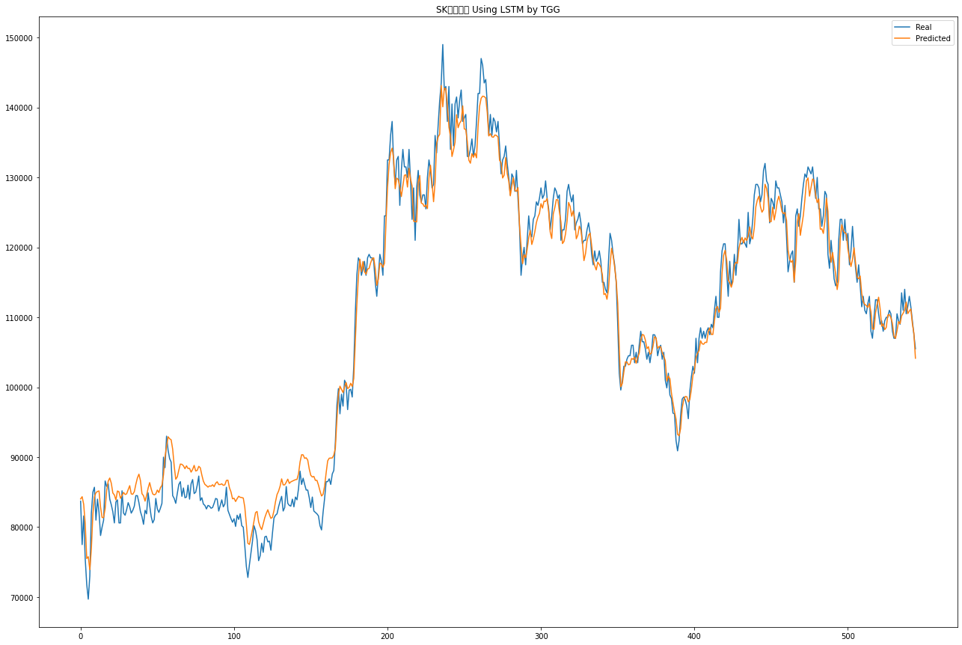
1 | 77500 | 84348 | -6200 | 648 | FALSE
2 | 81600 | 83276 | 4100 | 5776 | TRUE
3 | 75500 | 80492 | -6100 | -1108 | TRUE
4 | 71800 | 75515 | -3700 | 15 | FALSE
5 | 69700 | 75771 | -2100 | 3971 | FALSE
6 | 73000 | 73915 | 3300 | 4215 | TRUE
7 | 82000 | 76882 | 9000 | 3882 | TRUE
8 | 85000 | 81893 | 3000 | -107 | FALSE
9 | 85700 | 84322 | 700 | -678 | FALSE
10 | 81000 | 84919 | -4700 | -781 | TRUE
11 | 84000 | 85102 | 3000 | 4102 | TRUE
12 | 82100 | 85172 | -1900 | 1172 | FALSE
13 | 78800 | 82855 | -3300 | 755 | FALSE
14 | 80000 | 81375 | 1200 | 2575 | TRUE
15 | 81000 | 81372 | 1000 | 1372 | TRUE
16 | 86600 | 82660 | 5600 | 1660 | TRUE
17 | 85800 | 85250 | -800 | -1350 | TRUE
18 | 86200 | 86577 | 400 | 777 | TRUE
19 | 84000 | 87019 | -2200 | 819 | FALSE
20 | 83200 | 86276 | -800 | 2276 | FALSE
21 | 82200 | 84881 | -1000 | 1681 | FALSE
22 | 80600 | 84599 | -1600 | 2399 | FALSE
23 | 83600 | 83888 | 3000 | 3288 | TRUE
24 | 83900 | 85169 | 300 | 1569 | TRUE
25 | 80600 | 85055 | -3300 | 1155 | FALSE
26 | 80600 | 84116 | 0 | 3516 | TRUE
27 | 85200 | 84528 | 4600 | 3928 | TRUE
28 | 82000 | 84962 | -3200 | -238 | TRUE
29 | 81700 | 84666 | -300 | 2666 | FALSE
30 | 82500 | 84755 | 800 | 3055 | TRUE
31 | 83500 | 85360 | 1000 | 2860 | TRUE
32 | 82900 | 85927 | -600 | 2427 | FALSE
33 | 82000 | 84747 | -900 | 1847 | FALSE
34 | 82400 | 84694 | 400 | 2694 | TRUE
35 | 83000 | 85069 | 600 | 2669 | TRUE
36 | 84500 | 86122 | 1500 | 3122 | TRUE
37 | 84500 | 87022 | 0 | 2522 | TRUE
38 | 83500 | 87572 | -1000 | 3072 | FALSE
39 | 82200 | 86650 | -1300 | 3150 | FALSE
40 | 81500 | 84774 | -700 | 2574 | FALSE
41 | 80400 | 84485 | -1100 | 2985 | FALSE
42 | 82400 | 83717 | 2000 | 3317 | TRUE
43 | 81900 | 84536 | -500 | 2136 | FALSE
44 | 84900 | 85575 | 3000 | 3675 | TRUE
45 | 83100 | 86363 | -1800 | 1463 | FALSE
46 | 81500 | 85458 | -1600 | 2358 | FALSE
47 | 80600 | 84744 | -900 | 3244 | FALSE
48 | 81100 | 84607 | 500 | 4007 | TRUE
49 | 84100 | 84744 | 3000 | 3644 | TRUE
50 | 82600 | 85296 | -1500 | 1196 | FALSE
51 | 82100 | 84945 | -500 | 2345 | FALSE
52 | 82700 | 85632 | 600 | 3532 | TRUE
53 | 83400 | 85975 | 700 | 3275 | TRUE
54 | 90000 | 87461 | 6600 | 4061 | TRUE
55 | 88500 | 90033 | -1500 | 33 | FALSE
56 | 93000 | 91519 | 4500 | 3019 | TRUE
57 | 91000 | 92917 | -2000 | -83 | TRUE
58 | 89800 | 92639 | -1200 | 1639 | FALSE
59 | 89300 | 92483 | -500 | 2683 | FALSE
60 | 84500 | 91144 | -4800 | 1844 | FALSE
61 | 84100 | 88696 | -400 | 4196 | FALSE
62 | 83400 | 86847 | -700 | 2747 | FALSE
63 | 84800 | 87182 | 1400 | 3782 | TRUE
64 | 86100 | 88150 | 1300 | 3350 | TRUE
65 | 86500 | 89013 | 400 | 2913 | TRUE
66 | 84400 | 88976 | -2100 | 2476 | FALSE
67 | 85600 | 88768 | 1200 | 4368 | TRUE
68 | 84200 | 88353 | -1400 | 2753 | FALSE
69 | 84300 | 88765 | 100 | 4565 | TRUE
70 | 86000 | 88378 | 1700 | 4078 | TRUE
71 | 84000 | 88401 | -2000 | 2401 | FALSE
72 | 86200 | 87863 | 2200 | 3863 | TRUE
73 | 86800 | 88247 | 600 | 2047 | TRUE
74 | 84800 | 88828 | -2000 | 2028 | FALSE
75 | 85000 | 88022 | 200 | 3222 | TRUE
76 | 86000 | 88117 | 1000 | 3117 | TRUE
77 | 87300 | 88693 | 1300 | 2693 | TRUE
78 | 83800 | 88482 | -3500 | 1182 | FALSE
79 | 84200 | 87448 | 400 | 3648 | TRUE
80 | 83300 | 86574 | -900 | 2374 | FALSE
81 | 83100 | 86108 | -200 | 2808 | FALSE
82 | 82600 | 85934 | -500 | 2834 | FALSE
83 | 83100 | 85717 | 500 | 3117 | TRUE
84 | 83000 | 85899 | -100 | 2799 | FALSE
85 | 82700 | 85847 | -300 | 2847 | FALSE
86 | 82800 | 86056 | 100 | 3356 | TRUE
87 | 83400 | 85788 | 600 | 2988 | TRUE
88 | 84100 | 86275 | 700 | 2875 | TRUE
89 | 84000 | 86482 | -100 | 2382 | FALSE
90 | 82300 | 86086 | -1700 | 2086 | FALSE
91 | 83100 | 86093 | 800 | 3793 | TRUE
92 | 83900 | 86189 | 800 | 3089 | TRUE
93 | 82900 | 85976 | -1000 | 2076 | FALSE
94 | 83300 | 86041 | 400 | 3141 | TRUE
95 | 85700 | 86674 | 2400 | 3374 | TRUE
96 | 82400 | 86710 | -3300 | 1010 | FALSE
97 | 81800 | 85623 | -600 | 3223 | FALSE
98 | 81200 | 85027 | -600 | 3227 | FALSE
99 | 80700 | 84048 | -500 | 2848 | FALSE
100 | 81200 | 84125 | 500 | 3425 | TRUE
101 | 80100 | 83660 | -1100 | 2460 | FALSE
102 | 81700 | 84066 | 1600 | 3966 | TRUE
103 | 81100 | 84417 | -600 | 2717 | FALSE
104 | 81900 | 84260 | 800 | 3160 | TRUE
105 | 80200 | 84230 | -1700 | 2330 | FALSE
106 | 80000 | 84155 | -200 | 3955 | FALSE
107 | 77300 | 82837 | -2700 | 2837 | FALSE
108 | 74400 | 80414 | -2900 | 3114 | FALSE
109 | 72800 | 77692 | -1600 | 3292 | FALSE
110 | 74600 | 77523 | 1800 | 4723 | TRUE
111 | 76300 | 78560 | 1700 | 3960 | TRUE
112 | 78000 | 79662 | 1700 | 3362 | TRUE
113 | 80200 | 80873 | 2200 | 2873 | TRUE
114 | 79500 | 82075 | -700 | 1875 | FALSE
115 | 78200 | 82236 | -1300 | 2736 | FALSE
116 | 75200 | 80753 | -3000 | 2553 | FALSE
117 | 75900 | 80064 | 700 | 4864 | TRUE
118 | 77700 | 79648 | 1800 | 3748 | TRUE
119 | 76400 | 80465 | -1300 | 2765 | FALSE
120 | 78600 | 81334 | 2200 | 4934 | TRUE
121 | 78700 | 81964 | 100 | 3364 | TRUE
122 | 77900 | 82482 | -800 | 3782 | FALSE
123 | 78000 | 81828 | 100 | 3928 | TRUE
124 | 76700 | 81243 | -1300 | 3243 | FALSE
125 | 79100 | 81420 | 2400 | 4720 | TRUE
126 | 81300 | 82344 | 2200 | 3244 | TRUE
127 | 81700 | 83631 | 400 | 2331 | TRUE
128 | 81900 | 84656 | 200 | 2956 | TRUE
129 | 82900 | 85143 | 1000 | 3243 | TRUE
130 | 83700 | 85853 | 800 | 2953 | TRUE
131 | 84400 | 86899 | 700 | 3199 | TRUE
132 | 82300 | 86038 | -2100 | 1638 | FALSE
133 | 82800 | 86040 | 500 | 3740 | TRUE
134 | 85800 | 86413 | 3000 | 3613 | TRUE
135 | 83400 | 86858 | -2400 | 1058 | FALSE
136 | 83100 | 86248 | -300 | 2848 | FALSE
137 | 83000 | 86471 | -100 | 3371 | FALSE
138 | 84000 | 86583 | 1000 | 3583 | TRUE
139 | 82900 | 86684 | -1100 | 2684 | FALSE
140 | 84300 | 86781 | 1400 | 3881 | TRUE
141 | 83900 | 86819 | -400 | 2519 | FALSE
142 | 85500 | 87605 | 1600 | 3705 | TRUE
143 | 88000 | 89310 | 2500 | 3810 | TRUE
144 | 86100 | 90347 | -1900 | 2347 | FALSE
145 | 87000 | 90331 | 900 | 4231 | TRUE
146 | 86100 | 89836 | -900 | 2836 | FALSE
147 | 85300 | 89906 | -800 | 3806 | FALSE
148 | 85300 | 89584 | 0 | 4284 | TRUE
149 | 84200 | 88306 | -1100 | 3006 | FALSE
150 | 82800 | 87403 | -1400 | 3203 | FALSE
151 | 84300 | 87168 | 1500 | 4368 | TRUE
152 | 82300 | 87245 | -2000 | 2945 | FALSE
153 | 82100 | 86683 | -200 | 4383 | FALSE
154 | 81900 | 86690 | -200 | 4590 | FALSE
155 | 81600 | 86011 | -300 | 4111 | FALSE
156 | 80200 | 85171 | -1400 | 3571 | FALSE
157 | 79600 | 84449 | -600 | 4249 | FALSE
158 | 82100 | 84691 | 2500 | 5091 | TRUE
159 | 84100 | 85866 | 2000 | 3766 | TRUE
160 | 86500 | 87759 | 2400 | 3659 | TRUE
161 | 86500 | 89471 | 0 | 2971 | TRUE
162 | 86900 | 89853 | 400 | 3353 | TRUE
163 | 86100 | 89871 | -800 | 2971 | FALSE
164 | 87600 | 89894 | 1500 | 3794 | TRUE
165 | 88100 | 90296 | 500 | 2696 | TRUE
166 | 92100 | 91269 | 4000 | 3169 | TRUE
167 | 97400 | 95337 | 5300 | 3237 | TRUE
168 | 99800 | 98945 | 2400 | 1545 | TRUE
169 | 96200 | 100149 | -3600 | 349 | FALSE
170 | 99000 | 99699 | 2800 | 3499 | TRUE
171 | 97300 | 99252 | -1700 | 252 | FALSE
172 | 101000 | 100018 | 3700 | 2718 | TRUE
173 | 100500 | 100684 | -500 | -316 | TRUE
174 | 96800 | 99812 | -3700 | -688 | TRUE
175 | 99600 | 99982 | 2800 | 3182 | TRUE
176 | 99700 | 100565 | 100 | 965 | TRUE
177 | 98600 | 100112 | -1100 | 412 | FALSE
178 | 103000 | 101232 | 4400 | 2632 | TRUE
179 | 110500 | 106580 | 7500 | 3580 | TRUE
180 | 116000 | 111807 | 5500 | 1307 | TRUE
181 | 118500 | 115782 | 2500 | -218 | FALSE
182 | 118000 | 118304 | -500 | -196 | TRUE
183 | 116000 | 116521 | -2000 | -1479 | TRUE
184 | 117000 | 117973 | 1000 | 1973 | TRUE
185 | 118000 | 116485 | 1000 | -515 | FALSE
186 | 116000 | 116173 | -2000 | -1827 | TRUE
187 | 118500 | 116891 | 2500 | 891 | TRUE
188 | 119000 | 116985 | 500 | -1515 | FALSE
189 | 118500 | 117784 | -500 | -1216 | TRUE
190 | 118500 | 118387 | 0 | -113 | FALSE
191 | 118000 | 118509 | -500 | 9 | FALSE
192 | 115000 | 116936 | -3000 | -1064 | TRUE
193 | 113000 | 114556 | -2000 | -444 | TRUE
194 | 116000 | 115431 | 3000 | 2431 | TRUE
195 | 119000 | 117742 | 3000 | 1742 | TRUE
196 | 118000 | 117635 | -1000 | -1365 | TRUE
197 | 116000 | 117145 | -2000 | -855 | TRUE
198 | 124500 | 117739 | 8500 | 1739 | TRUE
199 | 124500 | 123560 | 0 | -940 | FALSE
200 | 132500 | 128554 | 8000 | 4054 | TRUE
201 | 132500 | 131823 | 0 | -677 | FALSE
202 | 136000 | 133538 | 3500 | 1038 | TRUE
203 | 138000 | 134186 | 2000 | -1814 | FALSE
204 | 132000 | 132648 | -6000 | -5352 | TRUE
205 | 129000 | 128380 | -3000 | -3620 | TRUE
206 | 132500 | 129898 | 3500 | 898 | TRUE
207 | 133000 | 129703 | 500 | -2797 | FALSE
208 | 126000 | 128635 | -7000 | -4365 | TRUE
209 | 131000 | 127264 | 5000 | 1264 | TRUE
210 | 134000 | 128825 | 3000 | -2175 | FALSE
211 | 131500 | 130301 | -2500 | -3699 | TRUE
212 | 131500 | 130375 | 0 | -1125 | FALSE
213 | 130000 | 128620 | -1500 | -2880 | TRUE
214 | 134000 | 131301 | 4000 | 1301 | TRUE
215 | 129500 | 129794 | -4500 | -4206 | TRUE
216 | 124000 | 128755 | -5500 | -745 | TRUE
217 | 128500 | 123734 | 4500 | -266 | FALSE
218 | 121000 | 123693 | -7500 | -4807 | TRUE
219 | 128500 | 123624 | 7500 | 2624 | TRUE
220 | 131000 | 129305 | 2500 | 805 | TRUE
221 | 127500 | 130270 | -3500 | -730 | TRUE
222 | 126500 | 126324 | -1000 | -1176 | TRUE
223 | 127500 | 126220 | 1000 | -281 | FALSE
224 | 127500 | 125816 | 0 | -1684 | FALSE
225 | 125500 | 126056 | -2000 | -1444 | TRUE
226 | 130000 | 125541 | 4500 | 41 | TRUE
227 | 132500 | 129926 | 2500 | -74 | FALSE
228 | 131000 | 131735 | -1500 | -765 | TRUE
229 | 128500 | 129257 | -2500 | -1743 | TRUE
230 | 129000 | 126525 | 500 | -1975 | FALSE
231 | 136000 | 129320 | 7000 | 320 | TRUE
232 | 133500 | 134821 | -2500 | -1179 | TRUE
233 | 137500 | 135802 | 4000 | 2302 | TRUE
234 | 141000 | 136162 | 3500 | -1338 | FALSE
235 | 143500 | 143135 | 2500 | 2135 | TRUE
236 | 149000 | 140087 | 5500 | -3413 | FALSE
237 | 142500 | 142762 | -6500 | -6238 | TRUE
238 | 143000 | 142659 | 500 | 159 | TRUE
239 | 138000 | 140120 | -5000 | -2880 | TRUE
240 | 143000 | 137195 | 5000 | -805 | FALSE
241 | 134000 | 135927 | -9000 | -7073 | TRUE
242 | 140500 | 132985 | 6500 | -1015 | FALSE
243 | 134500 | 133909 | -6000 | -6591 | TRUE
244 | 140500 | 135035 | 6000 | 535 | TRUE
245 | 141500 | 138964 | 1000 | -1536 | FALSE
246 | 138500 | 137103 | -3000 | -4397 | TRUE
247 | 141000 | 137754 | 2500 | -746 | FALSE
248 | 142500 | 138088 | 1500 | -2912 | FALSE
249 | 138000 | 140221 | -4500 | -2279 | TRUE
250 | 138500 | 136934 | 500 | -1066 | FALSE
251 | 139000 | 136845 | 500 | -1655 | FALSE
252 | 133000 | 135080 | -6000 | -3920 | TRUE
253 | 133000 | 132459 | 0 | -541 | FALSE
254 | 134000 | 132028 | 1000 | -972 | FALSE
255 | 135500 | 133405 | 1500 | -595 | FALSE
256 | 133000 | 132871.92188 | -2500 | -2628 | TRUE
257 | 134500 | 133462.76562 | 1500 | 463 | TRUE
258 | 138000 | 132790.84375 | 3500 | -1709 | FALSE
259 | 142000 | 137293.25 | 4000 | -707 | FALSE
260 | 142000 | 140180.40625 | 0 | -1820 | FALSE
261 | 147000 | 141310.59375 | 5000 | -689 | FALSE
262 | 146000 | 141616.07812 | -1000 | -5384 | TRUE
263 | 143500 | 141559.17188 | -2500 | -4441 | TRUE
264 | 144000 | 141346.0625 | 500 | -2154 | FALSE
265 | 140500 | 139268.34375 | -3500 | -4732 | TRUE
266 | 136000 | 135922.15625 | -4500 | -4578 | TRUE
267 | 139000 | 136247.60938 | 3000 | 248 | TRUE
268 | 136000 | 135795.32812 | -3000 | -3205 | TRUE
269 | 138500 | 135745.0625 | 2500 | -255 | FALSE
270 | 138000 | 136067.98438 | -500 | -2432 | TRUE
271 | 136500 | 135990.25 | -1500 | -2010 | TRUE
272 | 138000 | 135765.48438 | 1500 | -735 | FALSE
273 | 134500 | 132444.34375 | -3500 | -5556 | TRUE
274 | 130500 | 132083.29688 | -4000 | -2417 | TRUE
275 | 132500 | 129916.42188 | 2000 | -584 | FALSE
276 | 133000 | 130318.5 | 500 | -2182 | FALSE
277 | 134500 | 132834.59375 | 1500 | -165 | FALSE
278 | 132000 | 130558.22656 | -2500 | -3942 | TRUE
279 | 130000 | 129478.26562 | -2000 | -2522 | TRUE
280 | 127500 | 127362.02344 | -2500 | -2638 | TRUE
281 | 130500 | 128828.02344 | 3000 | 1328 | TRUE
282 | 130000 | 129958.4375 | -500 | -542 | TRUE
283 | 128000 | 128162.44531 | -2000 | -1838 | TRUE
284 | 131000 | 127992.3125 | 3000 | -8 | FALSE
285 | 127000 | 128543.09375 | -4000 | -2457 | TRUE
286 | 123000 | 123163.125 | -4000 | -3837 | TRUE
287 | 116000 | 120183.46875 | -7000 | -2817 | TRUE
288 | 118500 | 117657.67969 | 2500 | 1658 | TRUE
289 | 120000 | 118948.25 | 1500 | 448 | TRUE
290 | 117500 | 118506.09375 | -2500 | -1494 | TRUE
291 | 121000 | 119752.76562 | 3500 | 2253 | TRUE
292 | 124500 | 121332.71094 | 3500 | 333 | TRUE
293 | 122000 | 122430.46094 | -2500 | -2070 | TRUE
294 | 121500 | 120408.04688 | -500 | -1592 | TRUE
295 | 124000 | 121178.0625 | 2500 | -322 | FALSE
296 | 124500 | 122241.67188 | 500 | -1758 | FALSE
297 | 126500 | 123537.875 | 2000 | -962 | FALSE
298 | 126000 | 124313.97656 | -500 | -2186 | TRUE
299 | 127000 | 124847.78906 | 1000 | -1152 | FALSE
300 | 128500 | 126245.74219 | 1500 | -754 | FALSE
301 | 127000 | 125612.57031 | -1500 | -2887 | TRUE
302 | 127500 | 126612.85938 | 500 | -387 | FALSE
303 | 129500 | 126547.14844 | 2000 | -953 | FALSE
304 | 127000 | 126990.57812 | -2500 | -2509 | TRUE
305 | 125500 | 125097.38281 | -1500 | -1903 | TRUE
306 | 122500 | 122209.19531 | -3000 | -3291 | TRUE
307 | 124500 | 121259.03125 | 2000 | -1241 | FALSE
308 | 127000 | 124777.07812 | 2500 | 277 | TRUE
309 | 128500 | 125677.16406 | 1500 | -1323 | FALSE
310 | 128000 | 126826.01562 | -500 | -1674 | TRUE
311 | 127000 | 126785.39062 | -1000 | -1215 | TRUE
312 | 127500 | 125089.63281 | 500 | -1910 | FALSE
313 | 121000 | 123603.70312 | -6500 | -3896 | TRUE
314 | 122500 | 120540.40625 | 1500 | -460 | FALSE
315 | 122500 | 120854.50781 | 0 | -1645 | FALSE
316 | 124000 | 121931.42188 | 1500 | -569 | FALSE
317 | 128000 | 123767.07812 | 4000 | -233 | FALSE
318 | 129000 | 126421.64844 | 1000 | -1578 | FALSE
319 | 127500 | 125841.13281 | -1500 | -3159 | TRUE
320 | 126500 | 124451.76562 | -1000 | -3048 | TRUE
321 | 127500 | 125218.15625 | 1000 | -1282 | FALSE
322 | 122500 | 124020.46094 | -5000 | -3480 | TRUE
323 | 123500 | 121222.64844 | 1000 | -1277 | FALSE
324 | 124000 | 121753.27344 | 500 | -1747 | FALSE
325 | 125000 | 123032.79688 | 1000 | -967 | FALSE
326 | 123500 | 122460.51562 | -1500 | -2539 | TRUE
327 | 120500 | 120653.21875 | -3000 | -2847 | TRUE
328 | 121000 | 118101.15625 | 500 | -2399 | FALSE
329 | 121000 | 119080.98438 | 0 | -1919 | FALSE
330 | 122500 | 120913.16406 | 1500 | -87 | FALSE
331 | 123500 | 121741.375 | 1000 | -759 | FALSE
332 | 122000 | 122041.08594 | -1500 | -1459 | TRUE
333 | 119000 | 120305.96875 | -3000 | -1694 | TRUE
334 | 117500 | 118240.03906 | -1500 | -760 | TRUE
335 | 119500 | 117381.875 | 2000 | -118 | FALSE
336 | 118000 | 116766.21875 | -1500 | -2734 | TRUE
337 | 118500 | 117880.35156 | 500 | -120 | FALSE
338 | 119500 | 117564.4375 | 1000 | -936 | FALSE
339 | 118000 | 117134.49219 | -1500 | -2366 | TRUE
340 | 115000 | 116085.01562 | -3000 | -1915 | TRUE
341 | 115000 | 113251.97656 | 0 | -1748 | FALSE
342 | 114000 | 113390.16406 | -1000 | -1610 | TRUE
343 | 113500 | 112576.75 | -500 | -1423 | TRUE
344 | 118000 | 114018.46094 | 4500 | 518 | TRUE
345 | 122000 | 117416.55469 | 4000 | -583 | FALSE
346 | 121000 | 119862.73438 | -1000 | -2137 | TRUE
347 | 119000 | 118838.375 | -2000 | -2162 | TRUE
348 | 117500 | 117153.52344 | -1500 | -1846 | TRUE
349 | 115000 | 115229.22656 | -2500 | -2271 | TRUE
350 | 109000 | 112026.82812 | -6000 | -2973 | TRUE
351 | 102000 | 105564.59375 | -7000 | -3435 | TRUE
352 | 99600 | 100071.85938 | -2400 | -1928 | TRUE
353 | 101000 | 100528.60938 | 1400 | 929 | TRUE
354 | 103000 | 102182.83594 | 2000 | 1183 | TRUE
355 | 103000 | 103609.57812 | 0 | 610 | TRUE
356 | 104000 | 103611.75781 | 1000 | 612 | TRUE
357 | 104500 | 103200.80469 | 500 | -799 | FALSE
358 | 104500 | 103293.25781 | 0 | -1207 | FALSE
359 | 106000 | 104104.46094 | 1500 | -396 | FALSE
360 | 106000 | 104000.13281 | 0 | -2000 | FALSE
361 | 103500 | 104296.6875 | -2500 | -1703 | TRUE
362 | 105000 | 103418.5625 | 1500 | -81 | FALSE
363 | 103500 | 104215.95312 | -1500 | -784 | TRUE
364 | 106000 | 104873.10156 | 2500 | 1373 | TRUE
365 | 108000 | 106668.21875 | 2000 | 668 | TRUE
366 | 106500 | 107547.6875 | -1500 | -452 | TRUE
367 | 106500 | 107447.42969 | 0 | 947 | TRUE
368 | 105500 | 106754 | -1000 | 254 | FALSE
369 | 104000 | 105523.85156 | -1500 | 24 | FALSE
370 | 105000 | 105800.60938 | 1000 | 1801 | TRUE
371 | 103500 | 104720.41406 | -1500 | -280 | TRUE
372 | 105000 | 104867.67188 | 1500 | 1368 | TRUE
373 | 107500 | 105875.5625 | 2500 | 876 | TRUE
374 | 107500 | 107217.86719 | 0 | -282 | FALSE
375 | 107000 | 107019.25 | -500 | -481 | TRUE
376 | 104500 | 105567.61719 | -2500 | -1432 | TRUE
377 | 105500 | 105825.74219 | 1000 | 1326 | TRUE
378 | 106000 | 105765.60156 | 500 | 266 | TRUE
379 | 104000 | 104951.07031 | -2000 | -1049 | TRUE
380 | 105000 | 104439.60938 | 1000 | 440 | TRUE
381 | 101000 | 103794.95312 | -4000 | -1205 | TRUE
382 | 99900 | 100876.71094 | -1100 | -123 | TRUE
383 | 102000 | 101596.44531 | 2100 | 1696 | TRUE
384 | 98900 | 101217.59375 | -3100 | -782 | TRUE
385 | 98400 | 99170.726562 | -500 | 271 | FALSE
386 | 96300 | 97789.53125 | -2100 | -610 | TRUE
387 | 96200 | 96513.273438 | -100 | 213 | FALSE
388 | 92400 | 95426.898438 | -3800 | -773 | TRUE
389 | 90900 | 93259.671875 | -1500 | 860 | FALSE
390 | 92400 | 93064.265625 | 1500 | 2164 | TRUE
391 | 96000 | 94103.109375 | 3600 | 1703 | TRUE
392 | 98300 | 96980.273438 | 2300 | 980 | TRUE
393 | 98600 | 98198.773438 | 300 | -101 | FALSE
394 | 98200 | 98677.84375 | -400 | 78 | FALSE
395 | 97300 | 98648.257812 | -900 | 448 | FALSE
396 | 95500 | 97904.757812 | -1800 | 605 | FALSE
397 | 99500 | 98241.445312 | 4000 | 2741 | TRUE
398 | 101500 | 99700.664062 | 2000 | 201 | TRUE
399 | 103000 | 101677.92188 | 1500 | 178 | TRUE
400 | 102000 | 102447.51562 | -1000 | -552 | TRUE
401 | 107000 | 104263.41406 | 5000 | 2263 | TRUE
402 | 103500 | 104862.33594 | -3500 | -2138 | TRUE
403 | 107000 | 105237.5 | 3500 | 1738 | TRUE
404 | 108500 | 106648.64844 | 1500 | -351 | FALSE
405 | 107000 | 106208.16406 | -1500 | -2292 | TRUE
406 | 108000 | 106147.30469 | 1000 | -853 | FALSE
407 | 107000 | 106433.34375 | -1000 | -1567 | TRUE
408 | 108000 | 106397.32031 | 1000 | -603 | FALSE
409 | 108500 | 107958 | 500 | -42 | FALSE
410 | 107500 | 108488.80469 | -1000 | -11 | TRUE
411 | 109000 | 107543.01562 | 1500 | 43 | TRUE
412 | 108500 | 107544.3125 | -500 | -1456 | TRUE
413 | 111000 | 109443.36719 | 2500 | 943 | TRUE
414 | 113000 | 111235.82812 | 2000 | 236 | TRUE
415 | 110000 | 111548.14062 | -3000 | -1452 | TRUE
416 | 110000 | 110713.46875 | 0 | 713 | TRUE
417 | 116500 | 111290.4375 | 6500 | 1290 | TRUE
418 | 119500 | 116384.39062 | 3000 | -116 | FALSE
419 | 120500 | 118850.625 | 1000 | -649 | FALSE
420 | 120500 | 119576.92188 | 0 | -923 | FALSE
421 | 116500 | 118149.4375 | -4000 | -2351 | TRUE
422 | 113000 | 115325.28125 | -3500 | -1175 | TRUE
423 | 118000 | 114969.91406 | 5000 | 1970 | TRUE
424 | 114500 | 114297.03906 | -3500 | -3703 | TRUE
425 | 115500 | 115060.49219 | 1000 | 560 | TRUE
426 | 119000 | 117482.01562 | 3500 | 1982 | TRUE
427 | 116000 | 117859.38281 | -3000 | -1141 | TRUE
428 | 119000 | 117708.09375 | 3000 | 1708 | TRUE
429 | 124000 | 119855.33594 | 5000 | 855 | TRUE
430 | 120500 | 120845.64844 | -3500 | -3154 | TRUE
431 | 120500 | 121421.6875 | 0 | 922 | TRUE
432 | 121000 | 120625.44531 | 500 | 125 | TRUE
433 | 120500 | 121343.58594 | -500 | 344 | FALSE
434 | 120000 | 120989.21094 | -500 | 489 | FALSE
435 | 125000 | 121587.91406 | 5000 | 1588 | TRUE
436 | 120500 | 122927.23438 | -4500 | -2073 | TRUE
437 | 121500 | 121616.48438 | 1000 | 1116 | TRUE
438 | 124000 | 121191.89844 | 2500 | -308 | FALSE
439 | 127500 | 122772.96094 | 3500 | -1227 | FALSE
440 | 129000 | 125792.70312 | 1500 | -1707 | FALSE
441 | 129000 | 126787.375 | 0 | -2213 | FALSE
442 | 128500 | 127309.89844 | -500 | -1690 | TRUE
443 | 126500 | 125818.42188 | -2000 | -2682 | TRUE
444 | 127500 | 125024.46094 | 1000 | -1476 | FALSE
445 | 131000 | 125389.50781 | 3500 | -2110 | FALSE
446 | 132000 | 129020.98438 | 1000 | -1979 | FALSE
447 | 129500 | 128405.50781 | -2500 | -3594 | TRUE
448 | 129000 | 127022.82812 | -500 | -2477 | TRUE
449 | 123500 | 123696.0625 | -5500 | -5304 | TRUE
450 | 127000 | 123678.70312 | 3500 | 179 | TRUE
451 | 126500 | 125760.16406 | -500 | -1240 | TRUE
452 | 125500 | 123916.875 | -1000 | -2583 | TRUE
453 | 129500 | 125102.1875 | 4000 | -398 | FALSE
454 | 128500 | 126585.52344 | -1000 | -2914 | TRUE
455 | 128500 | 127313.25781 | 0 | -1187 | FALSE
456 | 127500 | 126409.94531 | -1000 | -2090 | TRUE
457 | 126500 | 125134.71875 | -1000 | -2365 | TRUE
458 | 123500 | 124817.92969 | -3000 | -1682 | TRUE
459 | 126000 | 124982.10938 | 2500 | 1482 | TRUE
460 | 121500 | 123855.02344 | -4500 | -2145 | TRUE
461 | 116500 | 119577.72656 | -5000 | -1922 | TRUE
462 | 118000 | 118332.86719 | 1500 | 1833 | TRUE
463 | 119000 | 117857.50781 | 1000 | -142 | FALSE
464 | 119500 | 118139.71094 | 500 | -860 | FALSE
465 | 115000 | 115030.64062 | -4500 | -4469 | TRUE
466 | 124500 | 118073.64062 | 9500 | 3074 | TRUE
467 | 125500 | 123606.4375 | 1000 | -894 | FALSE
468 | 123000 | 124815.07031 | -2500 | -685 | TRUE
469 | 124500 | 121714.36719 | 1500 | -1286 | FALSE
470 | 127000 | 123218.35156 | 2500 | -1282 | FALSE
471 | 129000 | 124640.20312 | 2000 | -2360 | FALSE
472 | 130500 | 126913.92969 | 1500 | -2086 | FALSE
473 | 130000 | 129496.08594 | -500 | -1004 | TRUE
474 | 131500 | 129927.96094 | 1500 | -72 | FALSE
475 | 131000 | 127318.29688 | -500 | -4182 | TRUE
476 | 130500 | 128603.46094 | -500 | -2397 | TRUE
477 | 131500 | 129770.86719 | 1000 | -729 | FALSE
478 | 129000 | 129531.01562 | -2500 | -1969 | TRUE
479 | 127000 | 127433.14062 | -2000 | -1567 | TRUE
480 | 130000 | 126391.28906 | 3000 | -609 | FALSE
481 | 125500 | 126923.35156 | -4500 | -3077 | TRUE
482 | 125500 | 122586.19531 | 0 | -2914 | FALSE
483 | 123000 | 122644.0625 | -2500 | -2856 | TRUE
484 | 124500 | 121988.76562 | 1500 | -1011 | FALSE
485 | 128000 | 123769.08594 | 3500 | -731 | FALSE
486 | 127500 | 127030.15625 | -500 | -970 | TRUE
487 | 119000 | 125138.28125 | -8500 | -2362 | TRUE
488 | 117000 | 119776.70312 | -2000 | 777 | FALSE
489 | 121000 | 117849.47656 | 4000 | 849 | TRUE
490 | 118500 | 119263.60156 | -2500 | -1736 | TRUE
491 | 115500 | 117676.94531 | -3000 | -823 | TRUE
492 | 114500 | 116160.86719 | -1000 | 661 | FALSE
493 | 115000 | 113963.01562 | 500 | -537 | FALSE
494 | 121000 | 115423.78125 | 6000 | 424 | TRUE
495 | 124000 | 121301.88281 | 3000 | 302 | TRUE
496 | 124000 | 123234.65625 | 0 | -765 | FALSE
497 | 121000 | 122390.96094 | -3000 | -1609 | TRUE
498 | 124000 | 122093.05469 | 3000 | 1093 | TRUE
499 | 121000 | 121901.3125 | -3000 | -2099 | TRUE
500 | 122000 | 119745.67188 | 1000 | -1254 | FALSE
501 | 117500 | 118367.11719 | -4500 | -3633 | TRUE
502 | 119500 | 117259.39844 | 2000 | -241 | FALSE
503 | 123000 | 118266.40625 | 3500 | -1234 | FALSE
504 | 119500 | 119942.65625 | -3500 | -3057 | TRUE
505 | 117000 | 117748.84375 | -2500 | -1751 | TRUE
506 | 115000 | 115726.54688 | -2000 | -1273 | TRUE
507 | 117500 | 115502.875 | 2500 | 503 | TRUE
508 | 114500 | 115900.42969 | -3000 | -1600 | TRUE
509 | 111500 | 113400.98438 | -3000 | -1099 | TRUE
510 | 113000 | 112234.9375 | 1500 | 735 | TRUE
511 | 111000 | 111837.625 | -2000 | -1162 | TRUE
512 | 110500 | 111684.52344 | -500 | 685 | FALSE
513 | 112000 | 111403.35156 | 1500 | 903 | TRUE
514 | 113000 | 111951.10938 | 1000 | -49 | FALSE
515 | 108000 | 110800.5 | -5000 | -2200 | TRUE
516 | 107000 | 108344.8125 | -1000 | 345 | FALSE
517 | 110000 | 108285.28125 | 3000 | 1285 | TRUE
518 | 112500 | 110663.49219 | 2500 | 663 | TRUE
519 | 112500 | 111816.52344 | 0 | -683 | FALSE
520 | 110500 | 112869.86719 | -2000 | 370 | FALSE
521 | 109000 | 111214.14062 | -1500 | 714 | FALSE
522 | 109500 | 108710.92969 | 500 | -289 | FALSE
523 | 108000 | 109062.96875 | -1500 | -437 | TRUE
524 | 109500 | 108240.16406 | 1500 | 240 | TRUE
525 | 110000 | 108552.07031 | 500 | -948 | FALSE
526 | 110000 | 110310.42188 | 0 | 310 | TRUE
527 | 111000 | 110375.75 | 1000 | 376 | TRUE
528 | 110500 | 109949.28125 | -500 | -1051 | TRUE
529 | 108000 | 109137.57031 | -2500 | -1362 | TRUE
530 | 107000 | 107294.96094 | -1000 | -705 | TRUE
531 | 107000 | 106986.58594 | 0 | -13 | FALSE
532 | 110500 | 108076.46875 | 3500 | 1076 | TRUE
533 | 109500 | 109380.16406 | -1000 | -1120 | TRUE
534 | 109000 | 109100.65625 | -500 | -399 | TRUE
535 | 113500 | 110206.64844 | 4500 | 1207 | TRUE
536 | 111000 | 110578.35938 | -2500 | -2922 | TRUE
537 | 114000 | 111084.57031 | 3000 | 85 | TRUE
538 | 110500 | 112171.44531 | -3500 | -1829 | TRUE
539 | 111500 | 110526.07031 | 1000 | 26 | TRUE
540 | 113000 | 110880.67188 | 1500 | -619 | FALSE
541 | 111500 | 111194.15625 | -1500 | -1806 | TRUE
542 | 109500 | 109121.29688 | -2000 | -2379 | TRUE
543 | 107500 | 107709.96094 | -2000 | -1790 | TRUE
544 | 105500 | 104144.53906 | -2000 | -3355 | TRUE
 |  |  |  | 등락 적중수 | 164
 |  |  |  | 등락 적중률 | 30.15

OHLCV+나스닥
OHLCV+나스닥 사용하여 예측한 데이터 |  |  |  |  |  | 기준: SK하이닉스 2020년1월~2022년6월
index | real | pred | 실제 등락 | 예상 등락 | 예측 성공 | batch_size=32, epochs=200
0 | 83700 | 93447
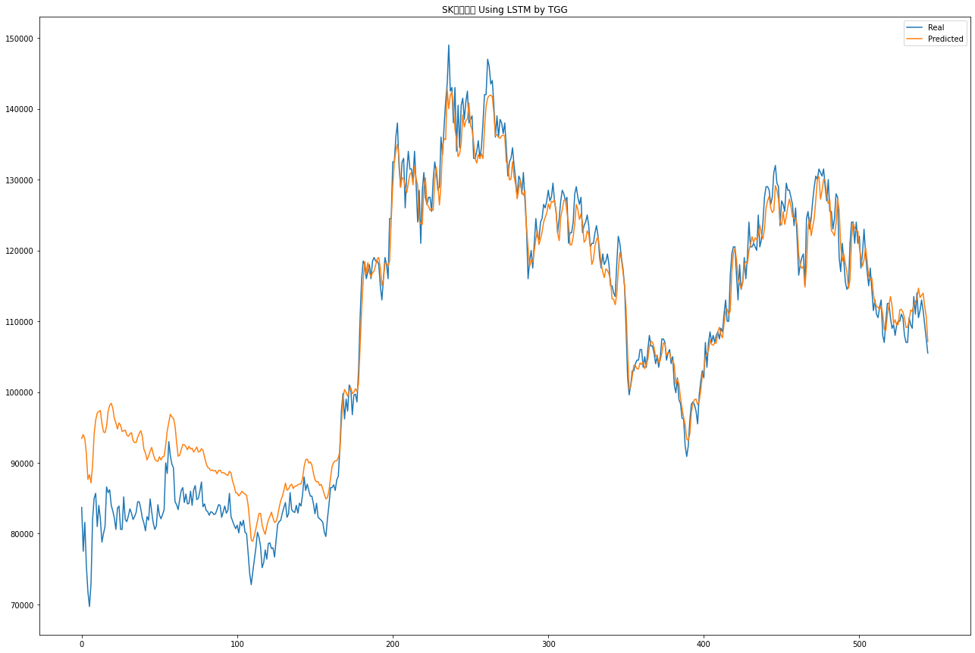
1 | 77500 | 93995 | -6200 | 10295 | FALSE
2 | 81600 | 93376 | 4100 | 15876 | TRUE
3 | 75500 | 91333 | -6100 | 9733 | FALSE
4 | 71800 | 87658 | -3700 | 12158 | FALSE
5 | 69700 | 88328 | -2100 | 16528 | FALSE
6 | 73000 | 87166 | 3300 | 17466 | TRUE
7 | 82000 | 89660 | 9000 | 16660 | TRUE
8 | 85000 | 94073 | 3000 | 12073 | TRUE
9 | 85700 | 96036 | 700 | 11036 | TRUE
10 | 81000 | 97054 | -4700 | 11354 | FALSE
11 | 84000 | 97250 | 3000 | 16250 | TRUE
12 | 82100 | 97392 | -1900 | 13392 | FALSE
13 | 78800 | 95589 | -3300 | 13489 | FALSE
14 | 80000 | 94382 | 1200 | 15582 | TRUE
15 | 81000 | 94258 | 1000 | 14258 | TRUE
16 | 86600 | 95173 | 5600 | 14173 | TRUE
17 | 85800 | 97269 | -800 | 10669 | FALSE
18 | 86200 | 98138 | 400 | 12338 | TRUE
19 | 84000 | 98412 | -2200 | 12212 | FALSE
20 | 83200 | 97699 | -800 | 13699 | FALSE
21 | 82200 | 96260 | -1000 | 13060 | FALSE
22 | 80600 | 95625 | -1600 | 13425 | FALSE
23 | 83600 | 94770 | 3000 | 14170 | TRUE
24 | 83900 | 95635 | 300 | 12035 | TRUE
25 | 80600 | 95310 | -3300 | 11410 | FALSE
26 | 80600 | 94436 | 0 | 13836 | TRUE
27 | 85200 | 94524 | 4600 | 13924 | TRUE
28 | 82000 | 94621 | -3200 | 9421 | FALSE
29 | 81700 | 93955 | -300 | 11955 | FALSE
30 | 82500 | 93741 | 800 | 12041 | TRUE
31 | 83500 | 94074 | 1000 | 11574 | TRUE
32 | 82900 | 94280 | -600 | 10780 | FALSE
33 | 82000 | 93159 | -900 | 10259 | FALSE
34 | 82400 | 92862 | 400 | 10862 | TRUE
35 | 83000 | 92864 | 600 | 10464 | TRUE
36 | 84500 | 93621 | 1500 | 10621 | TRUE
37 | 84500 | 94143 | 0 | 9643 | TRUE
38 | 83500 | 94539 | -1000 | 10039 | FALSE
39 | 82200 | 93749 | -1300 | 10249 | FALSE
40 | 81500 | 91919 | -700 | 9719 | FALSE
41 | 80400 | 91381 | -1100 | 9881 | FALSE
42 | 82400 | 90418 | 2000 | 10018 | TRUE
43 | 81900 | 90950 | -500 | 8550 | FALSE
44 | 84900 | 91637 | 3000 | 9737 | TRUE
45 | 83100 | 92174 | -1800 | 7274 | FALSE
46 | 81500 | 91249 | -1600 | 8149 | FALSE
47 | 80600 | 90521 | -900 | 9021 | FALSE
48 | 81100 | 90279 | 500 | 9679 | TRUE
49 | 84100 | 90205 | 3000 | 9105 | TRUE
50 | 82600 | 90863 | -1500 | 6763 | FALSE
51 | 82100 | 90409 | -500 | 7809 | FALSE
52 | 82700 | 90841 | 600 | 8741 | TRUE
53 | 83400 | 90948 | 700 | 8248 | TRUE
54 | 90000 | 92449 | 6600 | 9049 | TRUE
55 | 88500 | 94490 | -1500 | 4490 | FALSE
56 | 93000 | 95717 | 4500 | 7217 | TRUE
57 | 91000 | 96858 | -2000 | 3858 | FALSE
58 | 89800 | 96478 | -1200 | 5478 | FALSE
59 | 89300 | 96280 | -500 | 6480 | FALSE
60 | 84500 | 95249 | -4800 | 5949 | FALSE
61 | 84100 | 92962 | -400 | 8462 | FALSE
62 | 83400 | 90929 | -700 | 6829 | FALSE
63 | 84800 | 91073 | 1400 | 7673 | TRUE
64 | 86100 | 91875 | 1300 | 7075 | TRUE
65 | 86500 | 92592 | 400 | 6492 | TRUE
66 | 84400 | 92553 | -2100 | 6053 | FALSE
67 | 85600 | 92296 | 1200 | 7896 | TRUE
68 | 84200 | 91849 | -1400 | 6249 | FALSE
69 | 84300 | 92331 | 100 | 8131 | TRUE
70 | 86000 | 91966 | 1700 | 7666 | TRUE
71 | 84000 | 92063 | -2000 | 6063 | FALSE
72 | 86200 | 91523 | 2200 | 7523 | TRUE
73 | 86800 | 91845 | 600 | 5645 | TRUE
74 | 84800 | 92229 | -2000 | 5429 | FALSE
75 | 85000 | 91534 | 200 | 6734 | TRUE
76 | 86000 | 91598 | 1000 | 6598 | TRUE
77 | 87300 | 92011 | 1300 | 6011 | TRUE
78 | 83800 | 91777 | -3500 | 4477 | FALSE
79 | 84200 | 90800 | 400 | 7000 | TRUE
80 | 83300 | 89935 | -900 | 5735 | FALSE
81 | 83100 | 89369 | -200 | 6069 | FALSE
82 | 82600 | 89207 | -500 | 6107 | FALSE
83 | 83100 | 88914 | 500 | 6314 | TRUE
84 | 83000 | 88973 | -100 | 5873 | FALSE
85 | 82700 | 88849 | -300 | 5849 | FALSE
86 | 82800 | 88917 | 100 | 6217 | TRUE
87 | 83400 | 88462 | 600 | 5662 | TRUE
88 | 84100 | 88905 | 700 | 5505 | TRUE
89 | 84000 | 88968 | -100 | 4868 | FALSE
90 | 82300 | 88606 | -1700 | 4606 | FALSE
91 | 83100 | 88633 | 800 | 6333 | TRUE
92 | 83900 | 88509 | 800 | 5409 | TRUE
93 | 82900 | 88316 | -1000 | 4416 | FALSE
94 | 83300 | 88227 | 400 | 5327 | TRUE
95 | 85700 | 88799 | 2400 | 5499 | TRUE
96 | 82400 | 88572 | -3300 | 2872 | FALSE
97 | 81800 | 87433 | -600 | 5033 | FALSE
98 | 81200 | 86750 | -600 | 4950 | FALSE
99 | 80700 | 85793 | -500 | 4593 | FALSE
100 | 81200 | 85718 | 500 | 5018 | TRUE
101 | 80100 | 85317 | -1100 | 4117 | FALSE
102 | 81700 | 85632 | 1600 | 5532 | TRUE
103 | 81100 | 85988 | -600 | 4288 | FALSE
104 | 81900 | 85733 | 800 | 4633 | TRUE
105 | 80200 | 85593 | -1700 | 3693 | FALSE
106 | 80000 | 85417 | -200 | 5217 | FALSE
107 | 77300 | 84047 | -2700 | 4047 | FALSE
108 | 74400 | 81780 | -2900 | 4480 | FALSE
109 | 72800 | 79110 | -1600 | 4710 | FALSE
110 | 74600 | 78912 | 1800 | 6112 | TRUE
111 | 76300 | 79730 | 1700 | 5130 | TRUE
112 | 78000 | 80689 | 1700 | 4389 | TRUE
113 | 80200 | 81770 | 2200 | 3770 | TRUE
114 | 79500 | 82859 | -700 | 2659 | FALSE
115 | 78200 | 82840 | -1300 | 3340 | FALSE
116 | 75200 | 81257 | -3000 | 3057 | FALSE
117 | 75900 | 80447 | 700 | 5247 | TRUE
118 | 77700 | 79901 | 1800 | 4001 | TRUE
119 | 76400 | 81031 | -1300 | 3331 | FALSE
120 | 78600 | 81907 | 2200 | 5507 | TRUE
121 | 78700 | 82422 | 100 | 3822 | TRUE
122 | 77900 | 83033 | -800 | 4333 | FALSE
123 | 78000 | 82211 | 100 | 4311 | TRUE
124 | 76700 | 81580 | -1300 | 3580 | FALSE
125 | 79100 | 81709 | 2400 | 5009 | TRUE
126 | 81300 | 82521 | 2200 | 3421 | TRUE
127 | 81700 | 83735 | 400 | 2435 | TRUE
128 | 81900 | 84677 | 200 | 2977 | TRUE
129 | 82900 | 85265 | 1000 | 3365 | TRUE
130 | 83700 | 86108 | 800 | 3208 | TRUE
131 | 84400 | 87134 | 700 | 3434 | TRUE
132 | 82300 | 86127 | -2100 | 1727 | FALSE
133 | 82800 | 86302 | 500 | 4002 | TRUE
134 | 85800 | 86791 | 3000 | 3991 | TRUE
135 | 83400 | 86986 | -2400 | 1186 | FALSE
136 | 83100 | 86375 | -300 | 2975 | FALSE
137 | 83000 | 86692 | -100 | 3592 | FALSE
138 | 84000 | 86729 | 1000 | 3729 | TRUE
139 | 82900 | 86912 | -1100 | 2912 | FALSE
140 | 84300 | 87001 | 1400 | 4101 | TRUE
141 | 83900 | 87040 | -400 | 2740 | FALSE
142 | 85500 | 87742 | 1600 | 3842 | TRUE
143 | 88000 | 89448 | 2500 | 3948 | TRUE
144 | 86100 | 90417 | -1900 | 2417 | FALSE
145 | 87000 | 90535 | 900 | 4435 | TRUE
146 | 86100 | 89970 | -900 | 2970 | FALSE
147 | 85300 | 90132 | -800 | 4032 | FALSE
148 | 85300 | 89696 | 0 | 4396 | TRUE
149 | 84200 | 88531 | -1100 | 3231 | FALSE
150 | 82800 | 87622 | -1400 | 3422 | FALSE
151 | 84300 | 87312 | 1500 | 4512 | TRUE
152 | 82300 | 87348 | -2000 | 3048 | FALSE
153 | 82100 | 86799 | -200 | 4499 | FALSE
154 | 81900 | 86961 | -200 | 4861 | FALSE
155 | 81600 | 86315 | -300 | 4415 | FALSE
156 | 80200 | 85568 | -1400 | 3968 | FALSE
157 | 79600 | 84901 | -600 | 4701 | FALSE
158 | 82100 | 85101 | 2500 | 5501 | TRUE
159 | 84100 | 86075 | 2000 | 3975 | TRUE
160 | 86500 | 87850 | 2400 | 3750 | TRUE
161 | 86500 | 89520 | 0 | 3020 | TRUE
162 | 86900 | 90059 | 400 | 3559 | TRUE
163 | 86100 | 90285 | -800 | 3385 | FALSE
164 | 87600 | 90287 | 1500 | 4187 | TRUE
165 | 88100 | 90745 | 500 | 3145 | TRUE
166 | 92100 | 91628 | 4000 | 3528 | TRUE
167 | 97400 | 95691 | 5300 | 3591 | TRUE
168 | 99800 | 99134 | 2400 | 1734 | TRUE
169 | 96200 | 100354 | -3600 | 554 | FALSE
170 | 99000 | 99947 | 2800 | 3747 | TRUE
171 | 97300 | 99394 | -1700 | 394 | FALSE
172 | 101000 | 100135 | 3700 | 2835 | TRUE
173 | 100500 | 100613 | -500 | -387 | TRUE
174 | 96800 | 99762 | -3700 | -738 | TRUE
175 | 99600 | 99994 | 2800 | 3194 | TRUE
176 | 99700 | 100472 | 100 | 872 | TRUE
177 | 98600 | 100078 | -1100 | 378 | FALSE
178 | 103000 | 101168 | 4400 | 2568 | TRUE
179 | 110500 | 106515 | 7500 | 3515 | TRUE
180 | 116000 | 111682 | 5500 | 1182 | TRUE
181 | 118500 | 115769 | 2500 | -231 | FALSE
182 | 118000 | 118429 | -500 | -71 | TRUE
183 | 116000 | 116741 | -2000 | -1259 | TRUE
184 | 117000 | 118269 | 1000 | 2269 | TRUE
185 | 118000 | 116902 | 1000 | -98 | FALSE
186 | 116000 | 116259 | -2000 | -1741 | TRUE
187 | 118500 | 116860 | 2500 | 860 | TRUE
188 | 119000 | 117064 | 500 | -1436 | FALSE
189 | 118500 | 117909 | -500 | -1091 | TRUE
190 | 118500 | 118787 | 0 | 287 | TRUE
191 | 118000 | 119008 | -500 | 508 | FALSE
192 | 115000 | 117475 | -3000 | -525 | TRUE
193 | 113000 | 115066 | -2000 | 66 | FALSE
194 | 116000 | 115893 | 3000 | 2893 | TRUE
195 | 119000 | 118172 | 3000 | 2172 | TRUE
196 | 118000 | 118108 | -1000 | -892 | TRUE
197 | 116000 | 117798 | -2000 | -202 | TRUE
198 | 124500 | 118522 | 8500 | 2522 | TRUE
199 | 124500 | 124272 | 0 | -228 | FALSE
200 | 132500 | 129184 | 8000 | 4684 | TRUE
201 | 132500 | 132418 | 0 | -82 | FALSE
202 | 136000 | 134081 | 3500 | 1581 | TRUE
203 | 138000 | 135008 | 2000 | -992 | FALSE
204 | 132000 | 133234 | -6000 | -4766 | TRUE
205 | 129000 | 128893 | -3000 | -3107 | TRUE
206 | 132500 | 130251 | 3500 | 1251 | TRUE
207 | 133000 | 130109 | 500 | -2391 | FALSE
208 | 126000 | 128990 | -7000 | -4010 | TRUE
209 | 131000 | 128138 | 5000 | 2138 | TRUE
210 | 134000 | 129507 | 3000 | -1493 | FALSE
211 | 131500 | 130749 | -2500 | -3251 | TRUE
212 | 131500 | 130993 | 0 | -507 | FALSE
213 | 130000 | 129251 | -1500 | -2249 | TRUE
214 | 134000 | 131841 | 4000 | 1841 | TRUE
215 | 129500 | 130197 | -4500 | -3803 | TRUE
216 | 124000 | 129181 | -5500 | -319 | TRUE
217 | 128500 | 124208 | 4500 | 208 | TRUE
218 | 121000 | 123789 | -7500 | -4711 | TRUE
219 | 128500 | 123657 | 7500 | 2657 | TRUE
220 | 131000 | 128897 | 2500 | 397 | TRUE
221 | 127500 | 130277 | -3500 | -723 | TRUE
222 | 126500 | 126475 | -1000 | -1025 | TRUE
223 | 127500 | 126261 | 1000 | -239 | FALSE
224 | 127500 | 125659 | 0 | -1841 | FALSE
225 | 125500 | 125897 | -2000 | -1603 | TRUE
226 | 130000 | 125676 | 4500 | 176 | TRUE
227 | 132500 | 130000 | 2500 | 0 | FALSE
228 | 131000 | 131752 | -1500 | -748 | TRUE
229 | 128500 | 129428 | -2500 | -1572 | TRUE
230 | 129000 | 126419 | 500 | -2081 | FALSE
231 | 136000 | 129217 | 7000 | 217 | TRUE
232 | 133500 | 134682 | -2500 | -1318 | TRUE
233 | 137500 | 135791 | 4000 | 2291 | TRUE
234 | 141000 | 135642 | 3500 | -1858 | FALSE
235 | 143500 | 142817 | 2500 | 1817 | TRUE
236 | 149000 | 139987 | 5500 | -3513 | FALSE
237 | 142500 | 141930 | -6500 | -7070 | TRUE
238 | 143000 | 142336 | 500 | -164 | FALSE
239 | 138000 | 140006 | -5000 | -2994 | TRUE
240 | 143000 | 137135 | 5000 | -865 | FALSE
241 | 134000 | 135692 | -9000 | -7308 | TRUE
242 | 140500 | 133243 | 6500 | -757 | FALSE
243 | 134500 | 133651 | -6000 | -6849 | TRUE
244 | 140500 | 135142 | 6000 | 642 | TRUE
245 | 141500 | 139117 | 1000 | -1383 | FALSE
246 | 138500 | 137439 | -3000 | -4061 | TRUE
247 | 141000 | 138316 | 2500 | -184 | FALSE
248 | 142500 | 138603 | 1500 | -2397 | FALSE
249 | 138000 | 140796 | -4500 | -1704 | TRUE
250 | 138500 | 137663 | 500 | -337 | FALSE
251 | 139000 | 137058 | 500 | -1442 | FALSE
252 | 133000 | 135225 | -6000 | -3775 | TRUE
253 | 133000 | 132954 | 0 | -46 | FALSE
254 | 134000 | 132318 | 1000 | -682 | FALSE
255 | 135500 | 133553 | 1500 | -447 | FALSE
256 | 133000 | 132959 | -2500 | -2541 | TRUE
257 | 134500 | 133668 | 1500 | 668 | TRUE
258 | 138000 | 132948 | 3500 | -1552 | FALSE
259 | 142000 | 137417 | 4000 | -583 | FALSE
260 | 142000 | 140333 | 0 | -1667 | FALSE
261 | 147000 | 141522 | 5000 | -478 | FALSE
262 | 146000 | 141839 | -1000 | -5161 | TRUE
263 | 143500 | 141924 | -2500 | -4076 | TRUE
264 | 144000 | 141727 | 500 | -1773 | FALSE
265 | 140500 | 139412 | -3500 | -4588 | TRUE
266 | 136000 | 136221 | -4500 | -4279 | TRUE
267 | 139000 | 136372 | 3000 | 372 | TRUE
268 | 136000 | 135947 | -3000 | -3053 | TRUE
269 | 138500 | 135835 | 2500 | -165 | FALSE
270 | 138000 | 136182 | -500 | -2318 | TRUE
271 | 136500 | 136277 | -1500 | -1723 | TRUE
272 | 138000 | 136159 | 1500 | -341 | FALSE
273 | 134500 | 132496 | -3500 | -5504 | TRUE
274 | 130500 | 132049 | -4000 | -2451 | TRUE
275 | 132500 | 129957 | 2000 | -543 | FALSE
276 | 133000 | 130062 | 500 | -2438 | FALSE
277 | 134500 | 132551 | 1500 | -449 | FALSE
278 | 132000 | 130408 | -2500 | -4092 | TRUE
279 | 130000 | 129321 | -2000 | -2679 | TRUE
280 | 127500 | 127284 | -2500 | -2716 | TRUE
281 | 130500 | 128660 | 3000 | 1160 | TRUE
282 | 130000 | 129947 | -500 | -553 | TRUE
283 | 128000 | 128238 | -2000 | -1762 | TRUE
284 | 131000 | 127790 | 3000 | -210 | FALSE
285 | 127000 | 128460 | -4000 | -2540 | TRUE
286 | 123000 | 123324 | -4000 | -3676 | TRUE
287 | 116000 | 120320 | -7000 | -2680 | TRUE
288 | 118500 | 117736 | 2500 | 1736 | TRUE
289 | 120000 | 118612 | 1500 | 112 | TRUE
290 | 117500 | 118372 | -2500 | -1628 | TRUE
291 | 121000 | 119936 | 3500 | 2436 | TRUE
292 | 124500 | 121624 | 3500 | 624 | TRUE
293 | 122000 | 122797 | -2500 | -1703 | TRUE
294 | 121500 | 120816 | -500 | -1184 | TRUE
295 | 124000 | 121635 | 2500 | 135 | TRUE
296 | 124500 | 122587 | 500 | -1413 | FALSE
297 | 126500 | 123986 | 2000 | -514 | FALSE
298 | 126000 | 124671 | -500 | -1829 | TRUE
299 | 127000 | 125252 | 1000 | -748 | FALSE
300 | 128500 | 126585 | 1500 | -415 | FALSE
301 | 127000 | 125848 | -1500 | -2652 | TRUE
302 | 127500 | 126932 | 500 | -68 | FALSE
303 | 129500 | 126813 | 2000 | -687 | FALSE
304 | 127000 | 127154 | -2500 | -2346 | TRUE
305 | 125500 | 125449 | -1500 | -1551 | TRUE
306 | 122500 | 122437 | -3000 | -3063 | TRUE
307 | 124500 | 121377 | 2000 | -1123 | FALSE
308 | 127000 | 124756 | 2500 | 256 | TRUE
309 | 128500 | 125755 | 1500 | -1245 | FALSE
310 | 128000 | 127054 | -500 | -1446 | TRUE
311 | 127000 | 127183 | -1000 | -817 | TRUE
312 | 127500 | 125379 | 500 | -1621 | FALSE
313 | 121000 | 123783 | -6500 | -3717 | TRUE
314 | 122500 | 120750 | 1500 | -250 | FALSE
315 | 122500 | 120799 | 0 | -1701 | FALSE
316 | 124000 | 121906 | 1500 | -594 | FALSE
317 | 128000 | 123751 | 4000 | -249 | FALSE
318 | 129000 | 126485 | 1000 | -1515 | FALSE
319 | 127500 | 125802 | -1500 | -3198 | TRUE
320 | 126500 | 124380 | -1000 | -3120 | TRUE
321 | 127500 | 125163 | 1000 | -1337 | FALSE
322 | 122500 | 123886 | -5000 | -3614 | TRUE
323 | 123500 | 121157 | 1000 | -1343 | FALSE
324 | 124000 | 121456 | 500 | -2044 | FALSE
325 | 125000 | 122759 | 1000 | -1241 | FALSE
326 | 123500 | 122274 | -1500 | -2726 | TRUE
327 | 120500 | 120588 | -3000 | -2912 | TRUE
328 | 121000 | 118010 | 500 | -2490 | FALSE
329 | 121000 | 118678 | 0 | -2322 | FALSE
330 | 122500 | 120583 | 1500 | -417 | FALSE
331 | 123500 | 121528 | 1000 | -972 | FALSE
332 | 122000 | 121902 | -1500 | -1598 | TRUE
333 | 119000 | 120219 | -3000 | -1781 | TRUE
334 | 117500 | 118088 | -1500 | -912 | TRUE
335 | 119500 | 116971 | 2000 | -529 | FALSE
336 | 118000 | 116160 | -1500 | -3340 | TRUE
337 | 118500 | 117395 | 500 | -605 | FALSE
338 | 119500 | 117170 | 1000 | -1330 | FALSE
339 | 118000 | 116684 | -1500 | -2816 | TRUE
340 | 115000 | 115798 | -3000 | -2202 | TRUE
341 | 115000 | 113141 | 0 | -1859 | FALSE
342 | 114000 | 113121 | -1000 | -1879 | TRUE
343 | 113500 | 112331 | -500 | -1669 | TRUE
344 | 118000 | 113777 | 4500 | 277 | TRUE
345 | 122000 | 117207 | 4000 | -793 | FALSE
346 | 121000 | 119709 | -1000 | -2291 | TRUE
347 | 119000 | 118732 | -2000 | -2268 | TRUE
348 | 117500 | 116999 | -1500 | -2001 | TRUE
349 | 115000 | 114977 | -2500 | -2523 | TRUE
350 | 109000 | 111795 | -6000 | -3205 | TRUE
351 | 102000 | 105557 | -7000 | -3443 | TRUE
352 | 99600 | 100383 | -2400 | -1617 | TRUE
353 | 101000 | 100784 | 1400 | 1184 | TRUE
354 | 103000 | 102226 | 2000 | 1226 | TRUE
355 | 103000 | 103772 | 0 | 772 | TRUE
356 | 104000 | 103744 | 1000 | 744 | TRUE
357 | 104500 | 103280 | 500 | -720 | FALSE
358 | 104500 | 103259 | 0 | -1241 | FALSE
359 | 106000 | 104121 | 1500 | -379 | FALSE
360 | 106000 | 103892 | 0 | -2108 | FALSE
361 | 103500 | 104226 | -2500 | -1774 | TRUE
362 | 105000 | 103288 | 1500 | -212 | FALSE
363 | 103500 | 103870 | -1500 | -1130 | TRUE
364 | 106000 | 104627 | 2500 | 1127 | TRUE
365 | 108000 | 106428 | 2000 | 428 | TRUE
366 | 106500 | 107152 | -1500 | -848 | TRUE
367 | 106500 | 107062 | 0 | 562 | TRUE
368 | 105500 | 106287 | -1000 | -213 | TRUE
369 | 104000 | 104982 | -1500 | -518 | TRUE
370 | 105000 | 105251 | 1000 | 1251 | TRUE
371 | 103500 | 104147 | -1500 | -853 | TRUE
372 | 105000 | 104461 | 1500 | 961 | TRUE
373 | 107500 | 105513 | 2500 | 513 | TRUE
374 | 107500 | 106929 | 0 | -571 | FALSE
375 | 107000 | 106779 | -500 | -721 | TRUE
376 | 104500 | 105148 | -2500 | -1852 | TRUE
377 | 105500 | 105578 | 1000 | 1078 | TRUE
378 | 106000 | 105524 | 500 | 24 | TRUE
379 | 104000 | 104688 | -2000 | -1312 | TRUE
380 | 105000 | 104310 | 1000 | 310 | TRUE
381 | 101000 | 103899 | -4000 | -1101 | TRUE
382 | 99900 | 101109 | -1100 | 109 | FALSE
383 | 102000 | 101769 | 2100 | 1869 | TRUE
384 | 98900 | 101164 | -3100 | -836 | TRUE
385 | 98400 | 99174 | -500 | 274 | FALSE
386 | 96300 | 97707 | -2100 | -693 | TRUE
387 | 96200 | 96450 | -100 | 150 | FALSE
388 | 92400 | 95387 | -3800 | -813 | TRUE
389 | 90900 | 93380 | -1500 | 980 | FALSE
390 | 92400 | 93126 | 1500 | 2226 | TRUE
391 | 96000 | 94110 | 3600 | 1710 | TRUE
392 | 98300 | 97158 | 2300 | 1158 | TRUE
393 | 98600 | 98386 | 300 | 86 | TRUE
394 | 98200 | 98930 | -400 | 330 | FALSE
395 | 97300 | 99010 | -900 | 810 | FALSE
396 | 95500 | 98207 | -1800 | 907 | FALSE
397 | 99500 | 98675 | 4000 | 3175 | TRUE
398 | 101500 | 100181 | 2000 | 681 | TRUE
399 | 103000 | 102290 | 1500 | 790 | TRUE
400 | 102000 | 103104 | -1000 | 104 | FALSE
401 | 107000 | 105043 | 5000 | 3043 | TRUE
402 | 103500 | 105395 | -3500 | -1605 | TRUE
403 | 107000 | 105919 | 3500 | 2419 | TRUE
404 | 108500 | 107377 | 1500 | 377 | TRUE
405 | 107000 | 106720 | -1500 | -1780 | TRUE
406 | 108000 | 106607 | 1000 | -393 | FALSE
407 | 107000 | 106925 | -1000 | -1075 | TRUE
408 | 108000 | 106902 | 1000 | -98 | FALSE
409 | 108500 | 108549 | 500 | 549 | TRUE
410 | 107500 | 109144 | -1000 | 644 | FALSE
411 | 109000 | 108074 | 1500 | 574 | TRUE
412 | 108500 | 107646 | -500 | -1354 | TRUE
413 | 111000 | 109676 | 2500 | 1176 | TRUE
414 | 113000 | 111434 | 2000 | 434 | TRUE
415 | 110000 | 111749 | -3000 | -1251 | TRUE
416 | 110000 | 110912 | 0 | 912 | TRUE
417 | 116500 | 111471 | 6500 | 1471 | TRUE
418 | 119500 | 117016 | 3000 | 516 | TRUE
419 | 120500 | 119577 | 1000 | 77 | TRUE
420 | 120500 | 120257 | 0 | -243 | FALSE
421 | 116500 | 118715 | -4000 | -1785 | TRUE
422 | 113000 | 115945 | -3500 | -555 | TRUE
423 | 118000 | 115270 | 5000 | 2270 | TRUE
424 | 114500 | 114595 | -3500 | -3405 | TRUE
425 | 115500 | 115564 | 1000 | 1064 | TRUE
426 | 119000 | 118030 | 3500 | 2530 | TRUE
427 | 116000 | 118404 | -3000 | -596 | TRUE
428 | 119000 | 118142 | 3000 | 2142 | TRUE
429 | 124000 | 119969 | 5000 | 969 | TRUE
430 | 120500 | 120830 | -3500 | -3170 | TRUE
431 | 120500 | 121953 | 0 | 1453 | TRUE
432 | 121000 | 121075 | 500 | 575 | TRUE
433 | 120500 | 121783 | -500 | 783 | FALSE
434 | 120000 | 121531 | -500 | 1031 | FALSE
435 | 125000 | 122078 | 5000 | 2078 | TRUE
436 | 120500 | 123573 | -4500 | -1428 | TRUE
437 | 121500 | 122279 | 1000 | 1779 | TRUE
438 | 124000 | 121601 | 2500 | 101 | TRUE
439 | 127500 | 123084 | 3500 | -916 | FALSE
440 | 129000 | 125975 | 1500 | -1525 | FALSE
441 | 129000 | 127020 | 0 | -1980 | FALSE
442 | 128500 | 127627 | -500 | -1373 | TRUE
443 | 126500 | 126014 | -2000 | -2486 | TRUE
444 | 127500 | 125357 | 1000 | -1143 | FALSE
445 | 131000 | 125612 | 3500 | -1888 | FALSE
446 | 132000 | 129159 | 1000 | -1841 | FALSE
447 | 129500 | 128476 | -2500 | -3524 | TRUE
448 | 129000 | 127256 | -500 | -2244 | TRUE
449 | 123500 | 123972 | -5500 | -5029 | TRUE
450 | 127000 | 123583 | 3500 | 83 | TRUE
451 | 126500 | 125495 | -500 | -1505 | TRUE
452 | 125500 | 123676 | -1000 | -2824 | TRUE
453 | 129500 | 124761 | 4000 | -739 | FALSE
454 | 128500 | 126180 | -1000 | -3320 | TRUE
455 | 128500 | 127235 | 0 | -1265 | FALSE
456 | 127500 | 126264 | -1000 | -2236 | TRUE
457 | 126500 | 124782 | -1000 | -2718 | TRUE
458 | 123500 | 124491 | -3000 | -2009 | TRUE
459 | 126000 | 124589 | 2500 | 1089 | TRUE
460 | 121500 | 123572 | -4500 | -2428 | TRUE
461 | 116500 | 119368 | -5000 | -2132 | TRUE
462 | 118000 | 117884 | 1500 | 1384 | TRUE
463 | 119000 | 117472 | 1000 | -528 | FALSE
464 | 119500 | 117767 | 500 | -1233 | FALSE
465 | 115000 | 114819 | -4500 | -4681 | TRUE
466 | 124500 | 117727 | 9500 | 2727 | TRUE
467 | 125500 | 123188 | 1000 | -1312 | FALSE
468 | 123000 | 124688 | -2500 | -812 | TRUE
469 | 124500 | 122080 | 1500 | -920 | FALSE
470 | 127000 | 123347 | 2500 | -1153 | FALSE
471 | 129000 | 124575 | 2000 | -2425 | FALSE
472 | 130500 | 127179 | 1500 | -1821 | FALSE
473 | 130000 | 130040 | -500 | -460 | TRUE
474 | 131500 | 130420 | 1500 | 420 | TRUE
475 | 131000 | 127236 | -500 | -4264 | TRUE
476 | 130500 | 128425 | -500 | -2575 | TRUE
477 | 131500 | 130024 | 1000 | -476 | FALSE
478 | 129000 | 129877 | -2500 | -1623 | TRUE
479 | 127000 | 127831 | -2000 | -1170 | TRUE
480 | 130000 | 126620 | 3000 | -380 | FALSE
481 | 125500 | 127130 | -4500 | -2870 | TRUE
482 | 125500 | 122788 | 0 | -2712 | FALSE
483 | 123000 | 122490 | -2500 | -3010 | TRUE
484 | 124500 | 122059 | 1500 | -941 | FALSE
485 | 128000 | 123807 | 3500 | -693 | FALSE
486 | 127500 | 127331 | -500 | -669 | TRUE
487 | 119000 | 125681 | -8500 | -1819 | TRUE
488 | 117000 | 120740 | -2000 | 1740 | FALSE
489 | 121000 | 118481 | 4000 | 1481 | TRUE
490 | 118500 | 119493 | -2500 | -1507 | TRUE
491 | 115500 | 118131 | -3000 | -369 | TRUE
492 | 114500 | 116934 | -1000 | 1434 | FALSE
493 | 115000 | 114615 | 500 | 115 | TRUE
494 | 121000 | 115899 | 6000 | 899 | TRUE
495 | 124000 | 121784 | 3000 | 784 | TRUE
496 | 124000 | 123863 | 0 | -137 | FALSE
497 | 121000 | 123159 | -3000 | -841 | TRUE
498 | 124000 | 122779 | 3000 | 1779 | TRUE
499 | 121000 | 122732 | -3000 | -1268 | TRUE
500 | 122000 | 120503 | 1000 | -497 | FALSE
501 | 117500 | 118894 | -4500 | -3106 | TRUE
502 | 119500 | 117764 | 2000 | 264 | TRUE
503 | 123000 | 118675 | 3500 | -825 | FALSE
504 | 119500 | 120413 | -3500 | -2587 | TRUE
505 | 117000 | 118488 | -2500 | -1012 | TRUE
506 | 115000 | 116354 | -2000 | -646 | TRUE
507 | 117500 | 115752 | 2500 | 752 | TRUE
508 | 114500 | 116118 | -3000 | -1382 | TRUE
509 | 111500 | 113834 | -3000 | -666 | TRUE
510 | 113000 | 112640 | 1500 | 1140 | TRUE
511 | 111000 | 112119 | -2000 | -881 | TRUE
512 | 110500 | 111959 | -500 | 959 | FALSE
513 | 112000 | 111622 | 1500 | 1122 | TRUE
514 | 113000 | 112105 | 1000 | 105 | TRUE
515 | 108000 | 111085 | -5000 | -1915 | TRUE
516 | 107000 | 108822 | -1000 | 822 | FALSE
517 | 110000 | 108678 | 3000 | 1678 | TRUE
518 | 112500 | 110903 | 2500 | 903 | TRUE
519 | 112500 | 112240 | 0 | -260 | FALSE
520 | 110500 | 113497 | -2000 | 997 | FALSE
521 | 109000 | 112154 | -1500 | 1654 | FALSE
522 | 109500 | 109652 | 500 | 652 | TRUE
523 | 108000 | 110213 | -1500 | 713 | FALSE
524 | 109500 | 109443 | 1500 | 1443 | TRUE
525 | 110000 | 109588 | 500 | 88 | TRUE
526 | 110000 | 111608 | 0 | 1608 | TRUE
527 | 111000 | 111683 | 1000 | 1683 | TRUE
528 | 110500 | 111310 | -500 | 310 | FALSE
529 | 108000 | 110456 | -2500 | -44 | TRUE
530 | 107000 | 109137 | -1000 | 1137 | FALSE
531 | 107000 | 109117 | 0 | 2117 | TRUE
532 | 110500 | 110219 | 3500 | 3219 | TRUE
533 | 109500 | 111578 | -1000 | 1078 | FALSE
534 | 109000 | 111389 | -500 | 1889 | FALSE
535 | 113500 | 112365 | 4500 | 3365 | TRUE
536 | 111000 | 112704 | -2500 | -796 | TRUE
537 | 114000 | 113215 | 3000 | 2215 | TRUE
538 | 110500 | 114682 | -3500 | 682 | FALSE
539 | 111500 | 113333 | 1000 | 2833 | TRUE
540 | 113000 | 113676 | 1500 | 2176 | TRUE
541 | 111500 | 113961 | -1500 | 961 | FALSE
542 | 109500 | 112066 | -2000 | 566 | FALSE
543 | 107500 | 110676 | -2000 | 1176 | FALSE
544 | 105500 | 107145 | -2000 | -355 | TRUE
 |  |  |  | 등락 적중수 | 169
 |  |  |  | 등락 적중률 | 31.07

OHLCV+나스닥+뉴스개수
OHLCV+나스닥+뉴스개수 사용하여 예측한 데이터 |  |  |  |  |  | 기준: SK하이닉스 2020년1월~2022년6월
index | real | pred | 실제 등락 | 예상 등락 | 예측 성공 | batch_size=32, epochs=200
0 | 83700 | 93342
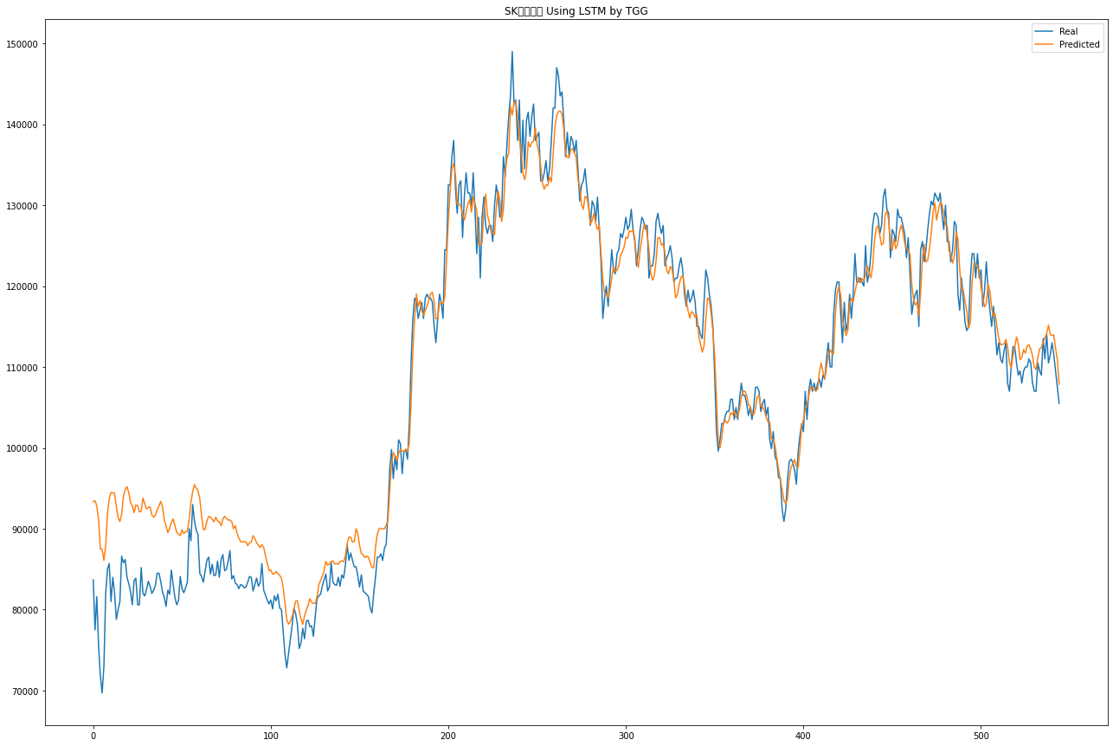
1 | 77500 | 93469 | -6200 | 9769 | FALSE
2 | 81600 | 92830 | 4100 | 15330 | TRUE
3 | 75500 | 91075 | -6100 | 9475 | FALSE
4 | 71800 | 87501 | -3700 | 12001 | FALSE
5 | 69700 | 87479 | -2100 | 15679 | FALSE
6 | 73000 | 86093 | 3300 | 16393 | TRUE
7 | 82000 | 87861 | 9000 | 14861 | TRUE
8 | 85000 | 91898 | 3000 | 9898 | TRUE
9 | 85700 | 93725 | 700 | 8725 | TRUE
10 | 81000 | 94482 | -4700 | 8782 | FALSE
11 | 84000 | 94418 | 3000 | 13418 | TRUE
12 | 82100 | 94402 | -1900 | 10402 | FALSE
13 | 78800 | 92747 | -3300 | 10647 | FALSE
14 | 80000 | 91388 | 1200 | 12588 | TRUE
15 | 81000 | 90900 | 1000 | 10900 | TRUE
16 | 86600 | 91805 | 5600 | 10805 | TRUE
17 | 85800 | 93958 | -800 | 7358 | FALSE
18 | 86200 | 94882 | 400 | 9082 | TRUE
19 | 84000 | 95196 | -2200 | 8996 | FALSE
20 | 83200 | 94473 | -800 | 10473 | FALSE
21 | 82200 | 93241 | -1000 | 10041 | FALSE
22 | 80600 | 92836 | -1600 | 10636 | FALSE
23 | 83600 | 91996 | 3000 | 11396 | TRUE
24 | 83900 | 92942 | 300 | 9342 | TRUE
25 | 80600 | 92834 | -3300 | 8934 | FALSE
26 | 80600 | 92086 | 0 | 11486 | TRUE
27 | 85200 | 92173 | 4600 | 11573 | TRUE
28 | 82000 | 93787 | -3200 | 8587 | FALSE
29 | 81700 | 93100 | -300 | 11100 | FALSE
30 | 82500 | 92461 | 800 | 10761 | TRUE
31 | 83500 | 92639 | 1000 | 10139 | TRUE
32 | 82900 | 92699 | -600 | 9199 | FALSE
33 | 82000 | 91711 | -900 | 8811 | FALSE
34 | 82400 | 91423 | 400 | 9423 | TRUE
35 | 83000 | 91686 | 600 | 9286 | TRUE
36 | 84500 | 92347 | 1500 | 9347 | TRUE
37 | 84500 | 92793 | 0 | 8293 | TRUE
38 | 83500 | 93393 | -1000 | 8893 | FALSE
39 | 82200 | 92767 | -1300 | 9267 | FALSE
40 | 81500 | 91070 | -700 | 8870 | FALSE
41 | 80400 | 90353 | -1100 | 8853 | FALSE
42 | 82400 | 89512 | 2000 | 9112 | TRUE
43 | 81900 | 90068 | -500 | 7668 | FALSE
44 | 84900 | 90733 | 3000 | 8833 | TRUE
45 | 83100 | 91219 | -1800 | 6319 | FALSE
46 | 81500 | 90407 | -1600 | 7307 | FALSE
47 | 80600 | 89564 | -900 | 8064 | FALSE
48 | 81100 | 89330 | 500 | 8730 | TRUE
49 | 84100 | 89148 | 3000 | 8048 | TRUE
50 | 82600 | 89891 | -1500 | 5791 | FALSE
51 | 82100 | 89387 | -500 | 6787 | FALSE
52 | 82700 | 89661 | 600 | 7561 | TRUE
53 | 83400 | 89651 | 700 | 6951 | TRUE
54 | 90000 | 91153 | 6600 | 7753 | TRUE
55 | 88500 | 93280 | -1500 | 3280 | FALSE
56 | 93000 | 94585 | 4500 | 6085 | TRUE
57 | 91000 | 95462 | -2000 | 2462 | FALSE
58 | 89800 | 95037 | -1200 | 4037 | FALSE
59 | 89300 | 94689 | -500 | 4889 | FALSE
60 | 84500 | 93719 | -4800 | 4419 | FALSE
61 | 84100 | 91640 | -400 | 7140 | FALSE
62 | 83400 | 89880 | -700 | 5780 | FALSE
63 | 84800 | 89930 | 1400 | 6530 | TRUE
64 | 86100 | 90940 | 1300 | 6140 | TRUE
65 | 86500 | 91512 | 400 | 5412 | TRUE
66 | 84400 | 91420 | -2100 | 4920 | FALSE
67 | 85600 | 91169 | 1200 | 6769 | TRUE
68 | 84200 | 90850 | -1400 | 5250 | FALSE
69 | 84300 | 91428 | 100 | 7228 | TRUE
70 | 86000 | 90972 | 1700 | 6672 | TRUE
71 | 84000 | 90871 | -2000 | 4871 | FALSE
72 | 86200 | 90385 | 2200 | 6385 | TRUE
73 | 86800 | 91202 | 600 | 5002 | TRUE
74 | 84800 | 91529 | -2000 | 4729 | FALSE
75 | 85000 | 91305 | 200 | 6505 | TRUE
76 | 86000 | 91066 | 1000 | 6066 | TRUE
77 | 87300 | 91094 | 1300 | 5094 | TRUE
78 | 83800 | 90870 | -3500 | 3570 | FALSE
79 | 84200 | 90001 | 400 | 6201 | TRUE
80 | 83300 | 90374 | -900 | 6174 | FALSE
81 | 83100 | 89444 | -200 | 6144 | FALSE
82 | 82600 | 88826 | -500 | 5726 | FALSE
83 | 83100 | 88426 | 500 | 5826 | TRUE
84 | 83000 | 88355 | -100 | 5255 | FALSE
85 | 82700 | 88425 | -300 | 5425 | FALSE
86 | 82800 | 88376 | 100 | 5676 | TRUE
87 | 83400 | 87928 | 600 | 5128 | TRUE
88 | 84100 | 88257 | 700 | 4857 | TRUE
89 | 84000 | 88342 | -100 | 4242 | FALSE
90 | 82300 | 89159 | -1700 | 5159 | FALSE
91 | 83100 | 88812 | 800 | 6512 | TRUE
92 | 83900 | 88259 | 800 | 5159 | TRUE
93 | 82900 | 87985 | -1000 | 4085 | FALSE
94 | 83300 | 87679 | 400 | 4779 | TRUE
95 | 85700 | 88025 | 2400 | 4725 | TRUE
96 | 82400 | 87716 | -3300 | 2016 | FALSE
97 | 81800 | 86627 | -600 | 4227 | FALSE
98 | 81200 | 85779 | -600 | 3979 | FALSE
99 | 80700 | 84826 | -500 | 3626 | FALSE
100 | 81200 | 84889 | 500 | 4189 | TRUE
101 | 80100 | 84387 | -1100 | 3187 | FALSE
102 | 81700 | 84463 | 1600 | 4363 | TRUE
103 | 81100 | 84729 | -600 | 3029 | FALSE
104 | 81900 | 84461 | 800 | 3361 | TRUE
105 | 80200 | 84243 | -1700 | 2343 | FALSE
106 | 80000 | 83868 | -200 | 3668 | FALSE
107 | 77300 | 82695 | -2700 | 2695 | FALSE
108 | 74400 | 80828 | -2900 | 3528 | FALSE
109 | 72800 | 78746 | -1600 | 4346 | FALSE
110 | 74600 | 78214 | 1800 | 5414 | TRUE
111 | 76300 | 78522 | 1700 | 3922 | TRUE
112 | 78000 | 79153 | 1700 | 2853 | TRUE
113 | 80200 | 80027 | 2200 | 2027 | TRUE
114 | 79500 | 81063 | -700 | 863 | FALSE
115 | 78200 | 81100 | -1300 | 1600 | FALSE
116 | 75200 | 79887 | -3000 | 1687 | FALSE
117 | 75900 | 78886 | 700 | 3686 | TRUE
118 | 77700 | 78177 | 1800 | 2277 | TRUE
119 | 76400 | 79244 | -1300 | 1544 | FALSE
120 | 78600 | 79945 | 2200 | 3545 | TRUE
121 | 78700 | 80556 | 100 | 1956 | TRUE
122 | 77900 | 81358 | -800 | 2658 | FALSE
123 | 78000 | 80914 | 100 | 3014 | TRUE
124 | 76700 | 80754 | -1300 | 2754 | FALSE
125 | 79100 | 80771 | 2400 | 4071 | TRUE
126 | 81300 | 81531 | 2200 | 2431 | TRUE
127 | 81700 | 82993 | 400 | 1693 | TRUE
128 | 81900 | 83610 | 200 | 1910 | TRUE
129 | 82900 | 84134 | 1000 | 2234 | TRUE
130 | 83700 | 84793 | 800 | 1893 | TRUE
131 | 84400 | 85965 | 700 | 2265 | TRUE
132 | 82300 | 85504 | -2100 | 1104 | FALSE
133 | 82800 | 85613 | 500 | 3313 | TRUE
134 | 85800 | 85958 | 3000 | 3158 | TRUE
135 | 83400 | 86033 | -2400 | 233 | FALSE
136 | 83100 | 85626 | -300 | 2226 | FALSE
137 | 83000 | 85725 | -100 | 2625 | FALSE
138 | 84000 | 85613 | 1000 | 2613 | TRUE
139 | 82900 | 85960 | -1100 | 1960 | FALSE
140 | 84300 | 86023 | 1400 | 3123 | TRUE
141 | 83900 | 85940 | -400 | 1640 | FALSE
142 | 85500 | 86634 | 1600 | 2734 | TRUE
143 | 88000 | 88201 | 2500 | 2701 | TRUE
144 | 86100 | 88983 | -1900 | 983 | FALSE
145 | 87000 | 88947 | 900 | 2847 | TRUE
146 | 86100 | 88349 | -900 | 1349 | FALSE
147 | 85300 | 88421 | -800 | 2321 | FALSE
148 | 85300 | 90010 | 0 | 4710 | TRUE
149 | 84200 | 89420 | -1100 | 4120 | FALSE
150 | 82800 | 87938 | -1400 | 3738 | FALSE
151 | 84300 | 86942 | 1500 | 4142 | TRUE
152 | 82300 | 86765 | -2000 | 2465 | FALSE
153 | 82100 | 86426 | -200 | 4126 | FALSE
154 | 81900 | 86614 | -200 | 4514 | FALSE
155 | 81600 | 86493 | -300 | 4593 | FALSE
156 | 80200 | 85788 | -1400 | 4188 | FALSE
157 | 79600 | 85202 | -600 | 5002 | FALSE
158 | 82100 | 85200 | 2500 | 5600 | TRUE
159 | 84100 | 87803 | 2000 | 5703 | TRUE
160 | 86500 | 89346 | 2400 | 5246 | TRUE
161 | 86500 | 90004 | 0 | 3504 | TRUE
162 | 86900 | 90069 | 400 | 3569 | TRUE
163 | 86100 | 89981 | -800 | 3081 | FALSE
164 | 87600 | 89991 | 1500 | 3891 | TRUE
165 | 88100 | 90426 | 500 | 2826 | TRUE
166 | 92100 | 91110 | 4000 | 3010 | TRUE
167 | 97400 | 94833 | 5300 | 2733 | TRUE
168 | 99800 | 98061 | 2400 | 661 | TRUE
169 | 96200 | 99405 | -3600 | -395 | TRUE
170 | 99000 | 99034 | 2800 | 2834 | TRUE
171 | 97300 | 98404 | -1700 | -596 | TRUE
172 | 101000 | 99317 | 3700 | 2017 | TRUE
173 | 100500 | 99828 | -500 | -1172 | TRUE
174 | 96800 | 99595 | -3700 | -905 | TRUE
175 | 99600 | 99559 | 2800 | 2759 | TRUE
176 | 99700 | 99853 | 100 | 253 | TRUE
177 | 98600 | 99609 | -1100 | -91 | TRUE
178 | 103000 | 100690 | 4400 | 2090 | TRUE
179 | 110500 | 105575 | 7500 | 2575 | TRUE
180 | 116000 | 111965 | 5500 | 1465 | TRUE
181 | 118500 | 116104 | 2500 | 104 | TRUE
182 | 118000 | 119023 | -500 | 523 | FALSE
183 | 116000 | 117478 | -2000 | -522 | TRUE
184 | 117000 | 118199 | 1000 | 2199 | TRUE
185 | 118000 | 117072 | 1000 | 72 | TRUE
186 | 116000 | 116379 | -2000 | -1621 | TRUE
187 | 118500 | 116999 | 2500 | 999 | TRUE
188 | 119000 | 117513 | 500 | -987 | FALSE
189 | 118500 | 118270 | -500 | -730 | TRUE
190 | 118500 | 119033 | 0 | 533 | TRUE
191 | 118000 | 119237 | -500 | 737 | FALSE
192 | 115000 | 117986 | -3000 | -14 | TRUE
193 | 113000 | 115935 | -2000 | 935 | FALSE
194 | 116000 | 116070 | 3000 | 3070 | TRUE
195 | 119000 | 117767 | 3000 | 1767 | TRUE
196 | 118000 | 118021 | -1000 | -979 | TRUE
197 | 116000 | 117784 | -2000 | -216 | TRUE
198 | 124500 | 118593 | 8500 | 2593 | TRUE
199 | 124500 | 123303 | 0 | -1197 | FALSE
200 | 132500 | 128050 | 8000 | 3550 | TRUE
201 | 132500 | 131729 | 0 | -771 | FALSE
202 | 136000 | 134460 | 3500 | 1960 | TRUE
203 | 138000 | 135168 | 2000 | -832 | FALSE
204 | 132000 | 133728 | -6000 | -4272 | TRUE
205 | 129000 | 130109 | -3000 | -1891 | TRUE
206 | 132500 | 130162 | 3500 | 1162 | TRUE
207 | 133000 | 129900 | 500 | -2600 | FALSE
208 | 126000 | 128961 | -7000 | -4039 | TRUE
209 | 131000 | 128143 | 5000 | 2143 | TRUE
210 | 134000 | 129100 | 3000 | -1900 | FALSE
211 | 131500 | 130162 | -2500 | -3838 | TRUE
212 | 131500 | 130663 | 0 | -837 | FALSE
213 | 130000 | 129130 | -1500 | -2370 | TRUE
214 | 134000 | 130999 | 4000 | 999 | TRUE
215 | 129500 | 130211 | -4500 | -3789 | TRUE
216 | 124000 | 129335 | -5500 | -165 | TRUE
217 | 128500 | 125182 | 4500 | 1182 | TRUE
218 | 121000 | 125081 | -7500 | -3419 | TRUE
219 | 128500 | 125364 | 7500 | 4364 | TRUE
220 | 131000 | 129284 | 2500 | 784 | TRUE
221 | 127500 | 131370 | -3500 | 370 | FALSE
222 | 126500 | 128780 | -1000 | 1280 | FALSE
223 | 127500 | 127910 | 1000 | 1410 | TRUE
224 | 127500 | 126788 | 0 | -712 | FALSE
225 | 125500 | 126479 | -2000 | -1021 | TRUE
226 | 130000 | 126343 | 4500 | 843 | TRUE
227 | 132500 | 129787 | 2500 | -213 | FALSE
228 | 131000 | 131745 | -1500 | -755 | TRUE
229 | 128500 | 130667 | -2500 | -333 | TRUE
230 | 129000 | 127985 | 500 | -515 | FALSE
231 | 136000 | 129314 | 7000 | 314 | TRUE
232 | 133500 | 134043 | -2500 | -1957 | TRUE
233 | 137500 | 135790 | 4000 | 2290 | TRUE
234 | 141000 | 136431 | 3500 | -1069 | FALSE
235 | 143500 | 142216 | 2500 | 1216 | TRUE
236 | 149000 | 141139 | 5500 | -2361 | FALSE
237 | 142500 | 142648 | -6500 | -6352 | TRUE
238 | 143000 | 142837 | 500 | 337 | TRUE
239 | 138000 | 140894 | -5000 | -2106 | TRUE
240 | 143000 | 138159 | 5000 | 159 | TRUE
241 | 134000 | 136584 | -9000 | -6416 | TRUE
242 | 140500 | 133941 | 6500 | -59 | FALSE
243 | 134500 | 133161 | -6000 | -7339 | TRUE
244 | 140500 | 134375 | 6000 | -125 | FALSE
245 | 141500 | 137834 | 1000 | -2666 | FALSE
246 | 138500 | 137175 | -3000 | -4325 | TRUE
247 | 141000 | 137776 | 2500 | -724 | FALSE
248 | 142500 | 137921 | 1500 | -3079 | FALSE
249 | 138000 | 139528 | -4500 | -2972 | TRUE
250 | 138500 | 137474 | 500 | -526 | FALSE
251 | 139000 | 136503 | 500 | -1997 | FALSE
252 | 133000 | 134886 | -6000 | -4114 | TRUE
253 | 133000 | 132718 | 0 | -282 | FALSE
254 | 134000 | 131987 | 1000 | -1013 | FALSE
255 | 135500 | 132507 | 1500 | -1493 | FALSE
256 | 133000 | 132403 | -2500 | -3097 | TRUE
257 | 134500 | 133462 | 1500 | 462 | TRUE
258 | 138000 | 132882 | 3500 | -1618 | FALSE
259 | 142000 | 136305 | 4000 | -1695 | FALSE
260 | 142000 | 139554 | 0 | -2446 | FALSE
261 | 147000 | 141051 | 5000 | -949 | FALSE
262 | 146000 | 141585 | -1000 | -5415 | TRUE
263 | 143500 | 141642 | -2500 | -4359 | TRUE
264 | 144000 | 141243 | 500 | -2257 | FALSE
265 | 140500 | 139459 | -3500 | -4541 | TRUE
266 | 136000 | 136401 | -4500 | -4099 | TRUE
267 | 139000 | 135898 | 3000 | -102 | FALSE
268 | 136000 | 135880 | -3000 | -3120 | TRUE
269 | 138500 | 136911 | 2500 | 911 | TRUE
270 | 138000 | 136942 | -500 | -1558 | TRUE
271 | 136500 | 136437 | -1500 | -1563 | TRUE
272 | 138000 | 135919 | 1500 | -581 | FALSE
273 | 134500 | 133195 | -3500 | -4806 | TRUE
274 | 130500 | 132267 | -4000 | -2233 | TRUE
275 | 132500 | 130088 | 2000 | -412 | FALSE
276 | 133000 | 129471 | 500 | -3029 | FALSE
277 | 134500 | 131076 | 1500 | -1924 | FALSE
278 | 132000 | 130946 | -2500 | -3554 | TRUE
279 | 130000 | 129875 | -2000 | -2125 | TRUE
280 | 127500 | 127674 | -2500 | -2326 | TRUE
281 | 130500 | 128088 | 3000 | 588 | TRUE
282 | 130000 | 128974 | -500 | -1526 | TRUE
283 | 128000 | 127717 | -2000 | -2283 | TRUE
284 | 131000 | 126995 | 3000 | -1005 | FALSE
285 | 127000 | 127531 | -4000 | -3469 | TRUE
286 | 123000 | 123939 | -4000 | -3061 | TRUE
287 | 116000 | 120809 | -7000 | -2191 | TRUE
288 | 118500 | 119123 | 2500 | 3123 | TRUE
289 | 120000 | 119082 | 1500 | 582 | TRUE
290 | 117500 | 118523 | -2500 | -1477 | TRUE
291 | 121000 | 119453 | 3500 | 1953 | TRUE
292 | 124500 | 120985 | 3500 | -15 | FALSE
293 | 122000 | 122461 | -2500 | -2039 | TRUE
294 | 121500 | 121746 | -500 | -254 | TRUE
295 | 124000 | 121955 | 2500 | 455 | TRUE
296 | 124500 | 122487 | 500 | -1514 | FALSE
297 | 126500 | 123773 | 2000 | -727 | FALSE
298 | 126000 | 124241 | -500 | -2259 | TRUE
299 | 127000 | 124819 | 1000 | -1181 | FALSE
300 | 128500 | 126036 | 1500 | -964 | FALSE
301 | 127000 | 125915 | -1500 | -2585 | TRUE
302 | 127500 | 126826 | 500 | -174 | FALSE
303 | 129500 | 126715 | 2000 | -785 | FALSE
304 | 127000 | 126966 | -2500 | -2534 | TRUE
305 | 125500 | 125832 | -1500 | -1168 | TRUE
306 | 122500 | 123432 | -3000 | -2068 | TRUE
307 | 124500 | 122315 | 2000 | -185 | FALSE
308 | 127000 | 124453 | 2500 | -47 | FALSE
309 | 128500 | 125893 | 1500 | -1107 | FALSE
310 | 128000 | 127419 | -500 | -1081 | TRUE
311 | 127000 | 127624 | -1000 | -376 | TRUE
312 | 127500 | 126301 | 500 | -699 | FALSE
313 | 121000 | 124473 | -6500 | -3027 | TRUE
314 | 122500 | 121530 | 1500 | 530 | TRUE
315 | 122500 | 120723 | 0 | -1777 | FALSE
316 | 124000 | 121289 | 1500 | -1211 | FALSE
317 | 128000 | 123091 | 4000 | -909 | FALSE
318 | 129000 | 125949 | 1000 | -2051 | FALSE
319 | 127500 | 125997 | -1500 | -3003 | TRUE
320 | 126500 | 125041 | -1000 | -2459 | TRUE
321 | 127500 | 125277 | 1000 | -1223 | FALSE
322 | 122500 | 124038 | -5000 | -3462 | TRUE
323 | 123500 | 121932 | 1000 | -568 | FALSE
324 | 124000 | 121517 | 500 | -1983 | FALSE
325 | 125000 | 122425 | 1000 | -1575 | FALSE
326 | 123500 | 122074 | -1500 | -2926 | TRUE
327 | 120500 | 120697 | -3000 | -2803 | TRUE
328 | 121000 | 118536 | 500 | -1964 | FALSE
329 | 121000 | 118978 | 0 | -2023 | FALSE
330 | 122500 | 120196 | 1500 | -804 | FALSE
331 | 123500 | 121041 | 1000 | -1459 | FALSE
332 | 122000 | 121331 | -1500 | -2169 | TRUE
333 | 119000 | 119979 | -3000 | -2021 | TRUE
334 | 117500 | 118215 | -1500 | -785 | TRUE
335 | 119500 | 116952 | 2000 | -548 | FALSE
336 | 118000 | 116052 | -1500 | -3448 | TRUE
337 | 118500 | 116854 | 500 | -1146 | FALSE
338 | 119500 | 116630 | 1000 | -1870 | FALSE
339 | 118000 | 116140 | -1500 | -3360 | TRUE
340 | 115000 | 116441 | -3000 | -1559 | TRUE
341 | 115000 | 113891 | 0 | -1109 | FALSE
342 | 114000 | 112863 | -1000 | -2137 | TRUE
343 | 113500 | 111820 | -500 | -2180 | TRUE
344 | 118000 | 112582 | 4500 | -918 | FALSE
345 | 122000 | 115883 | 4000 | -2117 | FALSE
346 | 121000 | 118529 | -1000 | -3471 | TRUE
347 | 119000 | 118331 | -2000 | -2669 | TRUE
348 | 117500 | 116603 | -1500 | -2397 | TRUE
349 | 115000 | 114437 | -2500 | -3063 | TRUE
350 | 109000 | 111326 | -6000 | -3674 | TRUE
351 | 102000 | 106042 | -7000 | -2958 | TRUE
352 | 99600 | 100849 | -2400 | -1151 | TRUE
...

OHLCV+나스닥+뉴스개수(학습2000회)
 |  |  |  |  | 기준: SK하이닉스 2020년1월~2022년6월
real | pred | 실제 등락 | 예상 등락 | 예측 성공 | batch_size=32, epochs=2000
83700 | 85081
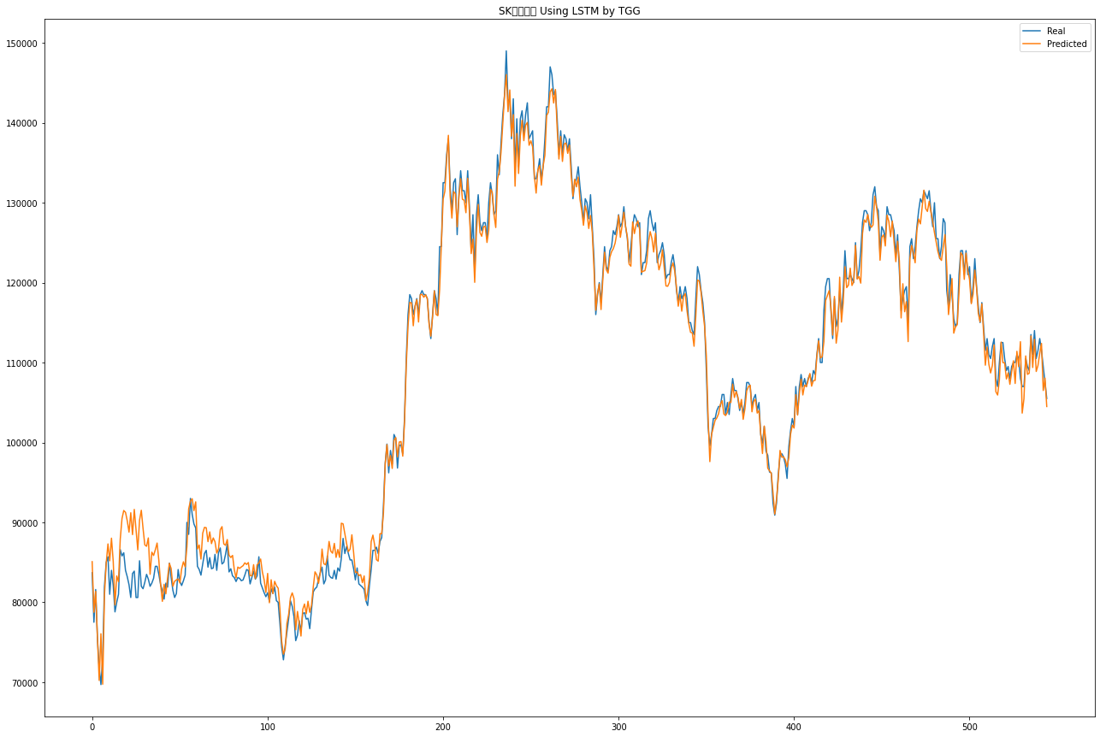
77500 | 78754 | -6200 | -4946 | TRUE
81600 | 81371 | 4100 | 3871 | TRUE
75500 | 75563 | -6100 | -6037 | TRUE
71800 | 70227 | -3700 | -5273 | TRUE
69700 | 76072 | -2100 | 4272 | FALSE
73000 | 69753 | 3300 | 53 | TRUE
82000 | 80914 | 9000 | 7914 | TRUE
85000 | 84884 | 3000 | 2884 | TRUE
85700 | 87306 | 700 | 2306 | TRUE
81000 | 85192 | -4700 | -508 | TRUE
84000 | 88024 | 3000 | 7024 | TRUE
82100 | 85128 | -1900 | 1128 | FALSE
78800 | 79673 | -3300 | -2427 | TRUE
80000 | 83300 | 1200 | 4500 | TRUE
81000 | 82582 | 1000 | 2582 | TRUE
86600 | 87899 | 5600 | 6899 | TRUE
85800 | 90470 | -800 | 3870 | FALSE
86200 | 91486 | 400 | 5686 | TRUE
84000 | 91255 | -2200 | 5055 | FALSE
83200 | 90197 | -800 | 6197 | FALSE
82200 | 88782 | -1000 | 5582 | FALSE
80600 | 91205 | -1600 | 9005 | FALSE
83600 | 88467 | 3000 | 7867 | TRUE
83900 | 91625 | 300 | 8025 | TRUE
80600 | 89123 | -3300 | 5223 | FALSE
80600 | 86552 | 0 | 5952 | TRUE
85200 | 90271 | 4600 | 9671 | TRUE
82000 | 91518 | -3200 | 6318 | FALSE
81700 | 89234 | -300 | 7234 | FALSE
82500 | 87183 | 800 | 5483 | TRUE
83500 | 87009 | 1000 | 4509 | TRUE
82900 | 88054 | -600 | 4554 | FALSE
82000 | 83504 | -900 | 604 | FALSE
82400 | 86271 | 400 | 4271 | TRUE
83000 | 85854 | 600 | 3454 | TRUE
84500 | 86576 | 1500 | 3576 | TRUE
84500 | 87415 | 0 | 2915 | TRUE
83500 | 85241 | -1000 | 741 | FALSE
82200 | 82249 | -1300 | -1251 | TRUE
81500 | 80119 | -700 | -2081 | TRUE
80400 | 82251 | -1100 | 751 | FALSE
82400 | 81067 | 2000 | 667 | TRUE
81900 | 83100 | -500 | 700 | FALSE
84900 | 84874 | 3000 | 2974 | TRUE
83100 | 84229 | -1800 | -671 | TRUE
81500 | 82010 | -1600 | -1090 | TRUE
80600 | 82633 | -900 | 1133 | FALSE
...

OHLCV+나스닥+뉴스개수(학습2000회)-2회차
 |  |  |  |  |  | 기준: SK하이닉스 2020년1월~2022년6월
real | pred | 종가 | 실제 등락 | 예상 등락 | 예측 성공 | batch_size=32, epochs=2000
83700 | 87181 | 80600
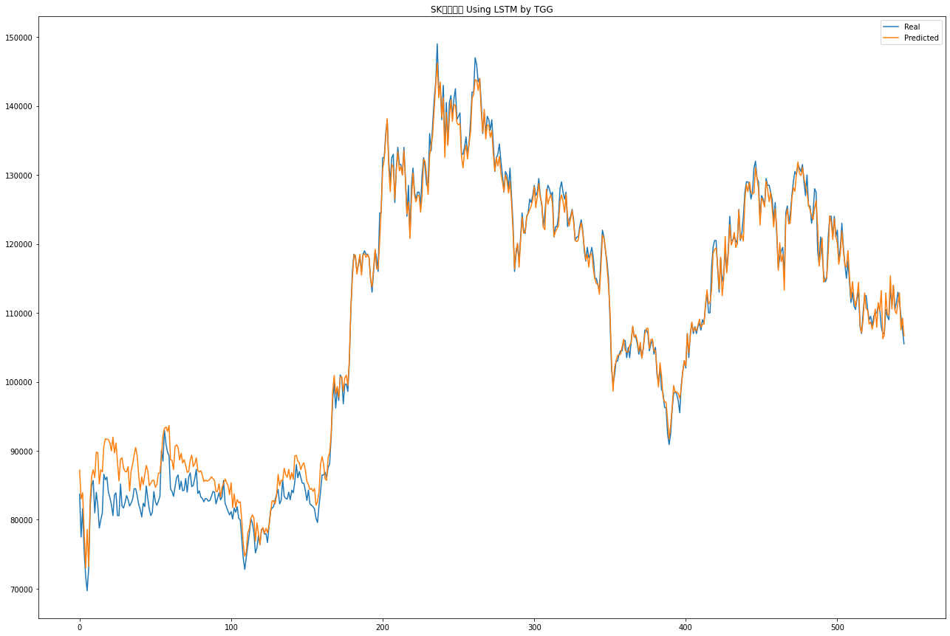
77500 | 83022 | 80400 | -6200 | -678 | TRUE
81600 | 83910 | 73100 | 4100 | 6410 | TRUE
75500 | 78276 | 69000 | -6100 | -3324 | TRUE
71800 | 73010 | 74800 | -3700 | -2490 | TRUE
69700 | 78611 | 69400 | -2100 | 6811 | FALSE
73000 | 73269 | 78700 | 3300 | 3569 | TRUE
82000 | 82840 | 84500 | 9000 | 9840 | TRUE
85000 | 86379 | 80700 | 3000 | 4379 | TRUE
85700 | 87253 | 83300 | 700 | 2253 | TRUE
81000 | 86158 | 83700 | -4700 | 458 | FALSE
84000 | 89798 | 83300 | 3000 | 8798 | TRUE
82100 | 89734 | 78400 | -1900 | 5734 | FALSE
78800 | 85181 | 80000 | -3300 | 3081 | FALSE
80000 | 87229 | 79600 | 1200 | 8429 | TRUE
81000 | 86952 | 83100 | 1000 | 6952 | TRUE
86600 | 90638 | 85800 | 5600 | 9638 | TRUE
85800 | 91752 | 84500 | -800 | 5152 | FALSE
86200 | 91698 | 85000 | 400 | 5898 | TRUE
84000 | 91616 | 84100 | -2200 | 5416 | FALSE
83200 | 91147 | 81400 | -800 | 7147 | FALSE
82200 | 89986 | 82300 | -1000 | 6786 | FALSE
80600 | 91971 | 81300 | -1600 | 9771 | FALSE
83600 | 89700 | 84100 | 3000 | 9100 | TRUE
83900 | 91118 | 82000 | 300 | 7518 | TRUE
80600 | 88354 | 81300 | -3300 | 4454 | FALSE
80600 | 85640 | 83900 | 0 | 5040 | TRUE
85200 | 88754 | 82600 | 4600 | 8154 | TRUE
82000 | 88989 | 81400 | -3200 | 3789 | FALSE
81700 | 87476 | 82600 | -300 | 5476 | FALSE
82500 | 86997 | 83400 | 800 | 5297 | TRUE
83500 | 86947 | 83700 | 1000 | 4447 | TRUE
82900 | 87696 | 81000 | -600 | 4196 | FALSE
82000 | 84176 | 82400 | -900 | 1276 | FALSE
82400 | 87069 | 82400 | 400 | 5069 | TRUE
83000 | 88083 | 85000 | 600 | 5683 | TRUE
84500 | 89400 | 84500 | 1500 | 6400 | TRUE
84500 | 90471 | 85700 | 0 | 5971 | TRUE
83500 | 89245 | 83600 | -1000 | 4745 | FALSE
82200 | 86469 | 80600 | -1300 | 2969 | FALSE
81500 | 84295 | 81900 | -700 | 2095 | FALSE
80400 | 86213 | 81100 | -1100 | 4713 | FALSE
82400 | 85102 | 82700 | 2000 | 4702 | TRUE
81900 | 86557 | 84100 | -500 | 4157 | FALSE
84900 | 87878 | 83400 | 3000 | 5978 | TRUE
83100 | 87094 | 81300 | -1800 | 2194 | FALSE
81500 | 84944 | 81400 | -1600 | 1844 | FALSE
80600 | 85318 | 81900 | -900 | 3818 | FALSE
...

OCV+나스닥+뉴스개수(학습2000회)
 |  |  |  |  |  | 기준: SK하이닉스 2020년1월~2022년6월
real | pred | 종가 | 실제 등락 | 예상 등락 | 예측 성공 | batch_size=32, epochs=2000
83700 | 87768.46875 | 80600
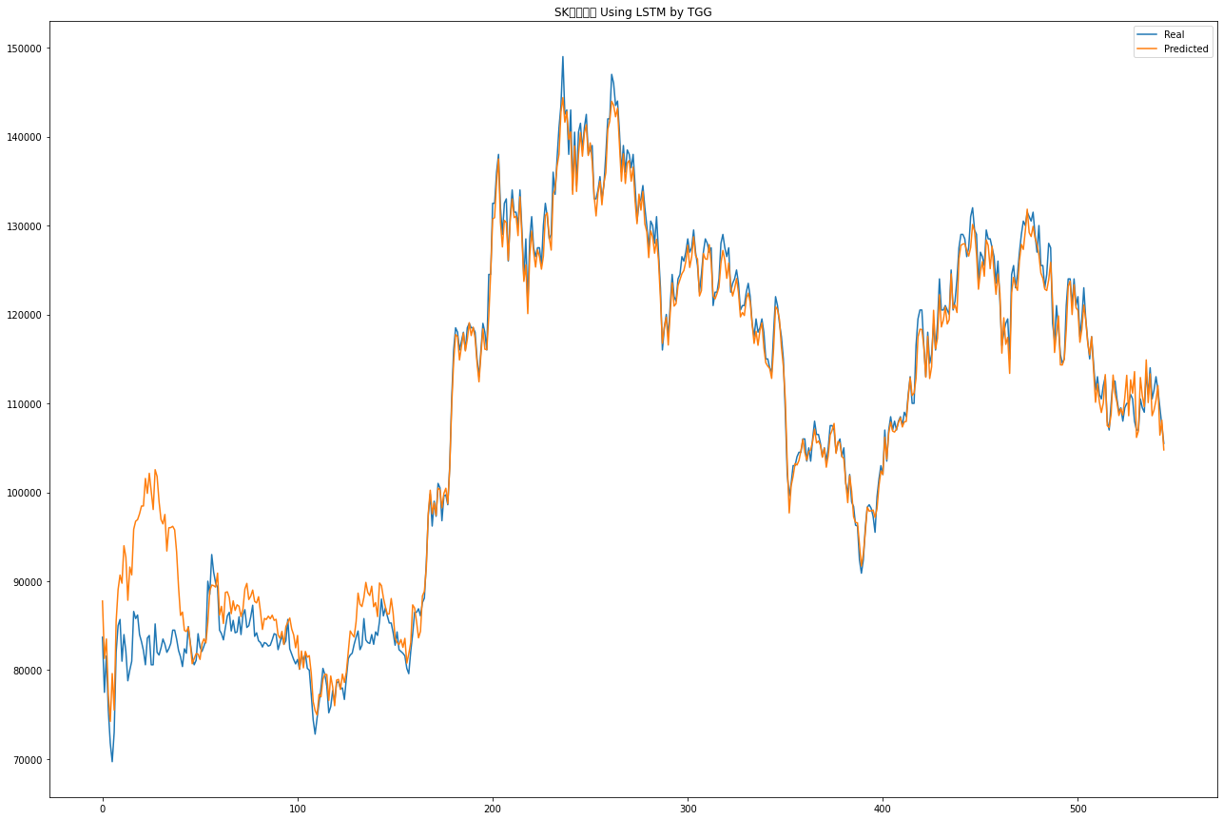
77500 | 81307.570312 | 80400 | -6200 | -2392 | TRUE
81600 | 83506.0625 | 73100 | 4100 | 6006 | TRUE
75500 | 77213.578125 | 69000 | -6100 | -4386 | TRUE
71800 | 74227.585938 | 74800 | -3700 | -1272 | TRUE
69700 | 79618.445312 | 69400 | -2100 | 7818 | FALSE
73000 | 75517.109375 | 78700 | 3300 | 5817 | TRUE
82000 | 85456.710938 | 84500 | 9000 | 12457 | TRUE
85000 | 89048.15625 | 80700 | 3000 | 7048 | TRUE
85700 | 90694.164062 | 83300 | 700 | 5694 | TRUE
81000 | 89776.1875 | 83700 | -4700 | 4076 | FALSE
84000 | 93990.765625 | 83300 | 3000 | 12991 | TRUE
82100 | 92690.171875 | 78400 | -1900 | 8690 | FALSE
78800 | 87855.78125 | 80000 | -3300 | 5756 | FALSE
80000 | 91596.335938 | 79600 | 1200 | 12796 | TRUE
81000 | 90707.390625 | 83100 | 1000 | 10707 | TRUE
86600 | 95824.78125 | 85800 | 5600 | 14825 | TRUE
85800 | 96744.289062 | 84500 | -800 | 10144 | FALSE
86200 | 96926.023438 | 85000 | 400 | 11126 | TRUE
84000 | 97580.375 | 84100 | -2200 | 11380 | FALSE
83200 | 98452.726562 | 81400 | -800 | 14453 | FALSE
82200 | 98456.484375 | 82300 | -1000 | 15256 | FALSE
80600 | 101558.75 | 81300 | -1600 | 19359 | FALSE
83600 | 99872.84375 | 84100 | 3000 | 19273 | TRUE
83900 | 102138.02344 | 82000 | 300 | 18538 | TRUE
80600 | 100073.60156 | 81300 | -3300 | 16174 | FALSE
80600 | 98061.25 | 83900 | 0 | 17461 | TRUE
85200 | 102542.92188 | 82600 | 4600 | 21943 | TRUE
82000 | 101780.46094 | 81400 | -3200 | 16580 | FALSE
81700 | 98966.859375 | 82600 | -300 | 16967 | FALSE
82500 | 96934.859375 | 83400 | 800 | 15235 | TRUE
83500 | 96442.625 | 83700 | 1000 | 13943 | TRUE
82900 | 97508.085938 | 81000 | -600 | 14008 | FALSE
82000 | 93393.070312 | 82400 | -900 | 10493 | FALSE
82400 | 96007.4375 | 82400 | 400 | 14007 | TRUE
83000 | 96032.117188 | 85000 | 600 | 13632 | TRUE
84500 | 96176.46875 | 84500 | 1500 | 13176 | TRUE
84500 | 95774.195312 | 85700 | 0 | 11274 | TRUE
83500 | 93293.304688 | 83600 | -1000 | 8793 | FALSE
82200 | 89323.796875 | 80600 | -1300 | 5824 | FALSE
81500 | 86158.398438 | 81900 | -700 | 3958 | FALSE
80400 | 86525.445312 | 81100 | -1100 | 5025 | FALSE
82400 | 84467.671875 | 82700 | 2000 | 4068 | TRUE
81900 | 84345.226562 | 84100 | -500 | 1945 | FALSE
84900 | 84819.03125 | 83400 | 3000 | 2919 | TRUE
83100 | 82990.9375 | 81300 | -1800 | -1909 | TRUE
81500 | 80718.929688 | 81400 | -1600 | -2381 | TRUE
80600 | 81299.875 | 81900 | -900 | -200 | TRUE
...

OCV+나스닥+뉴스개수(학습2000회) (3)
 |  |  |  |  |  | 기준: SK하이닉스 2020년1월~2022년6월
real | pred | 종가 | 실제 등락 | 예상 등락 | 예측 성공 | batch_size=32, epochs=2000
83700 | 89599.351562 | 80600
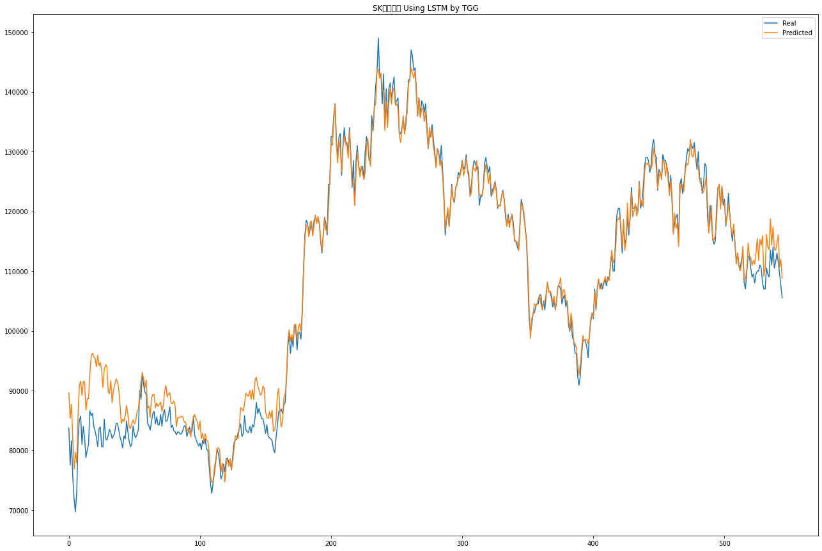
77500 | 85353.601562 | 80400 | -3100 | 4754 | FALSE
81600 | 87669.390625 | 73100 | 1200 | 7269 | TRUE
75500 | 81748.992188 | 69000 | 2400 | 8649 | TRUE
71800 | 76846.242188 | 74800 | 2800 | 7846 | TRUE
69700 | 79661.835938 | 69400 | -5100 | 4862 | FALSE
73000 | 77874.984375 | 78700 | 3600 | 8475 | TRUE
82000 | 85919.820312 | 84500 | 3300 | 7220 | TRUE
85000 | 90861.804688 | 80700 | 500 | 6362 | TRUE
85700 | 91574.601562 | 83300 | 5000 | 10875 | TRUE
81000 | 89202.546875 | 83700 | -2300 | 5903 | FALSE
84000 | 91500.734375 | 83300 | 300 | 7801 | TRUE
82100 | 91457.609375 | 78400 | -1200 | 8158 | FALSE
78800 | 86752.742188 | 80000 | 400 | 8353 | TRUE
80000 | 88627.898438 | 79600 | 0 | 8628 | TRUE
81000 | 88641.984375 | 83100 | 1400 | 9042 | TRUE
86600 | 92885.5 | 85800 | 3500 | 9786 | TRUE
85800 | 95708.71875 | 84500 | 0 | 9909 | TRUE
86200 | 96267.492188 | 85000 | 1700 | 11767 | TRUE
84000 | 95692.007812 | 84100 | -1000 | 10692 | FALSE
83200 | 95385.570312 | 81400 | -900 | 11286 | FALSE
82200 | 94011.023438 | 82300 | 800 | 12611 | TRUE
80600 | 95901.8125 | 81300 | -1700 | 13602 | FALSE
83600 | 94172.179688 | 84100 | 2300 | 12872 | TRUE
83900 | 94704.65625 | 82000 | -200 | 10605 | FALSE
80600 | 93359.914062 | 81300 | -1400 | 11360 | FALSE
80600 | 90522.257812 | 83900 | -700 | 9222 | FALSE
85200 | 93561.179688 | 82600 | 1300 | 9661 | TRUE
82000 | 94314.828125 | 81400 | -600 | 11715 | FALSE
81700 | 94055.265625 | 82600 | 300 | 12655 | TRUE
82500 | 89742.15625 | 83400 | -100 | 7142 | FALSE
83500 | 89495.171875 | 83700 | 100 | 6095 | TRUE
82900 | 91649.882812 | 81000 | -800 | 7950 | FALSE
82000 | 87969.554688 | 82400 | 1000 | 6970 | TRUE
82400 | 90115.289062 | 82400 | 0 | 7715 | TRUE
83000 | 90950.585938 | 85000 | 600 | 8551 | TRUE
84500 | 91960.96875 | 84500 | -500 | 6961 | FALSE
84500 | 91492.671875 | 85700 | 0 | 6993 | TRUE
83500 | 90326.101562 | 83600 | -2200 | 4626 | FALSE
82200 | 87734.976562 | 80600 | -1400 | 4135 | FALSE
81500 | 84487.773438 | 81900 | 900 | 3888 | TRUE
80400 | 85208.679688 | 81100 | -1500 | 3309 | FALSE
82400 | 84836.835938 | 82700 | 1300 | 3737 | TRUE
81900 | 85800.671875 | 84100 | -800 | 3101 | FALSE
84900 | 87503.640625 | 83400 | 800 | 3404 | TRUE
83100 | 86015.1875 | 81300 | -300 | 2615 | FALSE
81500 | 83768 | 81400 | 200 | 2468 | TRUE
80600 | 83697.84375 | 81900 | -800 | 2298 | FALSE
...

LX세미콘
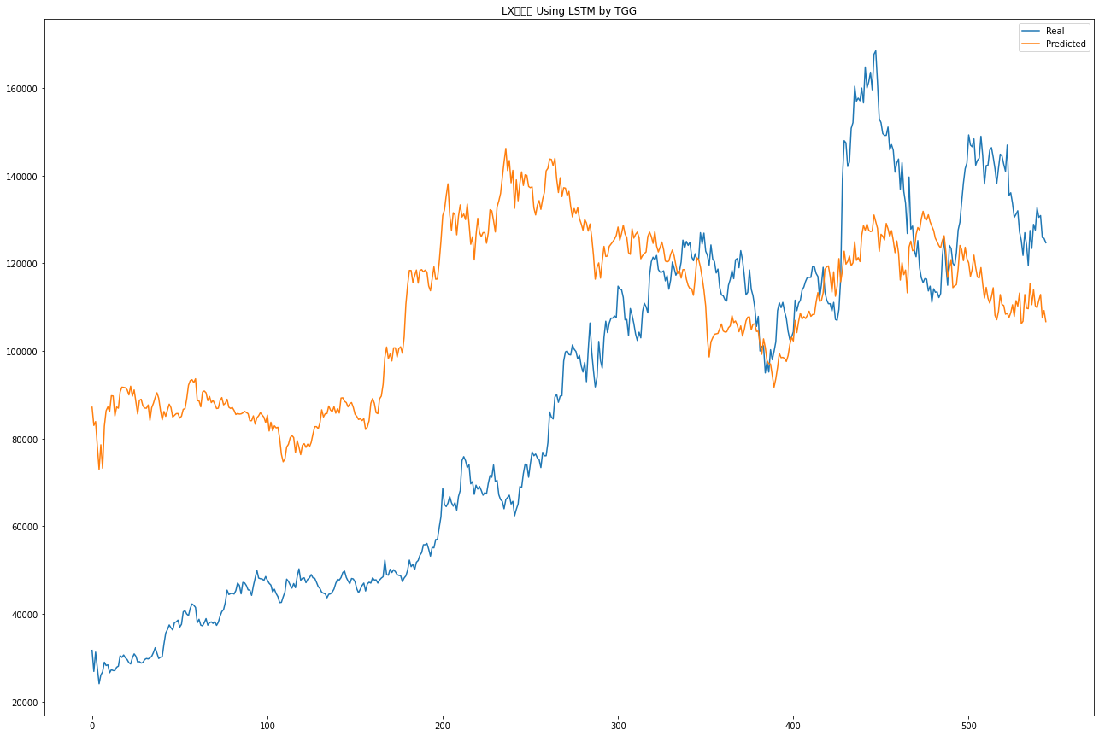
 |  |  |  |  |  | 기준: SK하이닉스 2020년1월~2022년6월
real | pred | 종가 | 실제 등락 | 예상 등락 | 예측 성공 | batch_size=32, epochs=2000
31700 | 87181.164062 | 32250
26900 | 83021.601562 | 31300 | -5350 | 50772 | FALSE
31300 | 83909.664062 | 31300 | 0 | 52610 | TRUE
27650 | 78276.039062 | 28000 | -3650 | 46976 | FALSE
24100 | 73010.25 | 28450 | -3900 | 45010 | FALSE
26100 | 78610.820312 | 26650 | -2350 | 50161 | FALSE
26800 | 73268.710938 | 28250 | 150 | 46619 | TRUE
29000 | 82840.117188 | 29400 | 750 | 54590 | TRUE
28250 | 86378.726562 | 28850 | -1150 | 56979 | FALSE
28400 | 87252.648438 | 28800 | -450 | 58403 | FALSE
26600 | 86157.929688 | 27250 | -2200 | 57358 | FALSE
27300 | 89798.3125 | 28250 | 50 | 62548 | TRUE
27100 | 89734.226562 | 28350 | -1150 | 61484 | FALSE
27100 | 85180.914062 | 27900 | -1250 | 56831 | FALSE
27850 | 87229.164062 | 28250 | -50 | 59329 | FALSE
28100 | 86952.484375 | 29650 | -150 | 58702 | FALSE
30500 | 90638.101562 | 30900 | 850 | 60988 | TRUE
30100 | 91752.390625 | 30500 | -800 | 60852 | FALSE
30650 | 91697.5 | 30800 | 150 | 61198 | TRUE
30000 | 91615.820312 | 30100 | -800 | 60816 | FALSE
29600 | 91147.328125 | 29600 | -500 | 61047 | FALSE
28900 | 89985.984375 | 29300 | -700 | 60386 | FALSE
28600 | 91970.53125 | 29350 | -700 | 62671 | FALSE
30000 | 89700.320312 | 30750 | 650 | 60350 | TRUE
30900 | 91118.210938 | 30950 | 150 | 60368 | TRUE
30350 | 88353.828125 | 30350 | -600 | 57404 | FALSE
29050 | 85640.03125 | 29150 | -1300 | 55290 | FALSE
29150 | 88754.453125 | 29500 | 0 | 59604 | TRUE
28800 | 88988.515625 | 29700 | -700 | 59489 | FALSE
28950 | 87476.34375 | 29700 | -750 | 57776 | FALSE
29600 | 86997.164062 | 30050 | -100 | 57297 | FALSE
29850 | 86947.125 | 30350 | -200 | 56897 | FALSE
29750 | 87696.164062 | 30250 | -600 | 57346 | FALSE
30000 | 84176.21875 | 30350 | -250 | 53926 | FALSE
30350 | 87068.789062 | 31200 | 0 | 56719 | TRUE
31200 | 88082.664062 | 32150 | 0 | 56883 | TRUE
32300 | 89400.078125 | 32400 | 150 | 57250 | TRUE
31100 | 90470.921875 | 31450 | -1300 | 58071 | FALSE
29850 | 89244.757812 | 30800 | -1600 | 57795 | FALSE
30150 | 86468.828125 | 30350 | -650 | 55669 | FALSE
30250 | 84295.351562 | 32250 | -100 | 53945 | FALSE
33150 | 86212.867188 | 35400 | 900 | 53963 | TRUE
35650 | 85101.726562 | 36700 | 250 | 49702 | TRUE
36450 | 86556.6875 | 38200 | -250 | 49857 | FALSE
37500 | 87877.828125 | 38450 | -700 | 49678 | FALSE
36850 | 87093.773438 | 36950 | -1600 | 48644 | FALSE
36350 | 84944.1875 | 38500 | -600 | 47994 | FALSE
...

